Đăng ký
Project Name | THIẾT KẾ VÀ PHÁT TRIỂN HỆ THỐNG KINH DOANH BẤT ĐỘNG SẢN TÍCH HỢP CHATBOT VÀ HỆ THỐNG GỢI Ý THÔNG MINH
Module Code | Đăng ký
 | Hoàn thành | Lỗi |  | Chưa kiểm tra | Bị chặn | Tổng lần kiểm tra
Round 1 | 11 | 0 |  | 0 | 0 | 11
Round 2 | 11 | 0 |  | 0 | 0 | 11
 | 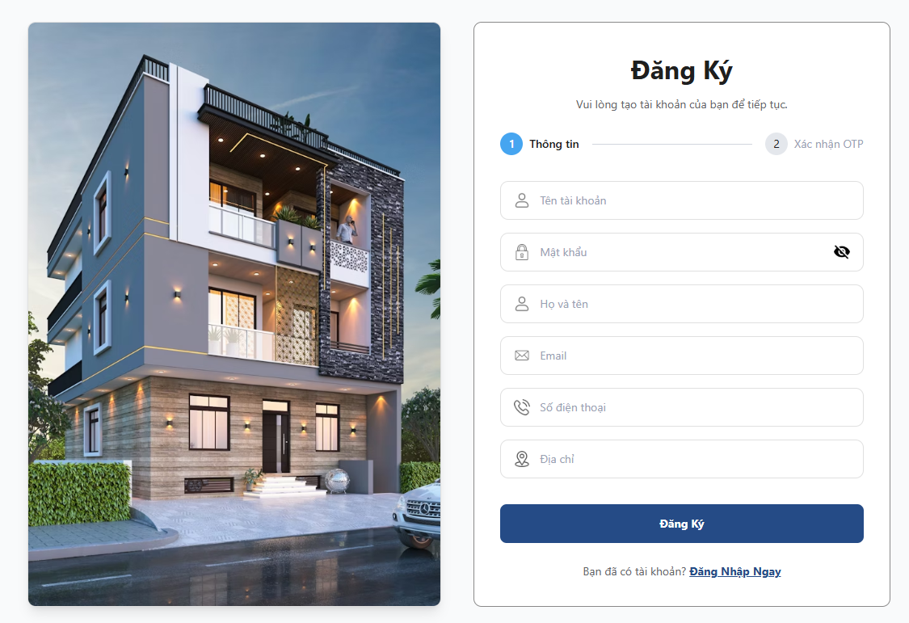

Test Case ID | Mô tả | Hành động | Điều kiện tiên quyết | Kết quả mong đợi | Kết quả thực tế | Kết quả |  |  | Chú thích | Kết quả |  |  | Chú thích
 |  |  |  |  |  | Vòng 1 |  |  |  | Vòng 2
 |  |  |  |  |  | Trạng thái | Ngày kiểm tra | Người kiểm tra |  | Trạng thái | Ngày kiểm tra | Người kiểm tra
GUI_SHOW Đăng ký
GUI-DK01 | Xác minh giao diện người dùng hiển thị phù hợp với thiết kế | Truy cập vào trang đăng ký | Truy cập vào hệ thống | Kiểm tra xem giao diện người dùng hiển thị có phù hợp với thiết kế không | phù hợp với thiết kế | Passed | 2026-04-09 | Cường |  | Passed | 2026-04-13 | Cường
GUI-DK02 | Xác minh rằng hiển thị đúng title "Đăng ký tài khoản" | Truy cập vào trang đăng ký | Truy cập vào hệ thống | Màn hình hiển thị title "Đăng ký" | có hiển thị title Đăng Ký | Passed | 2026-04-09 | Cường |  | Passed | 2026-04-13 | Cường
GUI-DK03 | Xác minh rằng hiển thị các trường bắt buộc: "Nhập tên tài khoản", "Nhập mật khẩu", "Nhập họ tên", "Nhập Email", "Nhập số điện thoại", "Nhập địa chỉ". | Truy cập vào trang đăng ký | Truy cập vào hệ thống | Hiển thị đầy đủ các trường thông tin | Hiển thị đầy đủ các trường thông tin | Passed | 2026-04-09 | Cường |  | Passed | 2026-04-13 | Cường
GUI-DK04 | Xác minh rằng hiển thị đúng button "Đăng ký" | Truy cập vào trang đăng ký | Truy cập vào hệ thống | Button "Đăng ký" hiển thị rõ ràng | Button "Đăng ký" hiển thị rõ ràng | Passed | 2026-04-09 | Cường |  | Passed | 2026-04-13 | Cường
GUI-DK05 | Xác minh rằng hiển thị đúng đường dẫn "Đăng nhập ngay" | Truy cập vào trang đăng ký | Truy cập vào hệ thống | Đường dẫn "Đăng nhập ngay" hiển thị rõ ràng | Đường dẫn "Đăng nhập ngay" hiển thị rõ ràng | Passed | 2026-04-09 | Cường |  | Passed | 2026-04-13 | Cường
FUNCTION_SHOW Đăng ký
FUNC-DK01 | Đăng ký tài khoản thành công | 1. Truy cập vào trang đăng ký tài khoản 2. Nhập tên tài khoản: nguoimoi 3. Nhập mật khẩu: nguoimoi123@ 4. Nhập họ và tên: Nguyen Van A 5. Nhập email: acctian02@gmail.com 6. Nhập sđt: 0935454830 7. Nhập địa chỉ: Đà Nẵng 8. Click vào "Đăng ký" 9. Xác nhận OTP gửi về Email | Truy cập vào hệ thống | Hệ thống thông báo “Đăng ký thành công" | Hệ thống thông báo “Đăng ký thành công" | Passed | 2026-04-09 | Cường |  | Passed | 2026-04-13 | Cường
FUNC-DK02 | Xác minh thông báo lỗi khi để trống 1 trong những ô nhập thông tin | 1. Truy cập vào trang đăng ký tài khoản 2. Nhập tên tài khoản: nguoimoi 3. Nhập mật khẩu: nguoimoi123@ 4. Nhập họ và tên: (trống) 5. Nhập email: acctian02@gmail.com 6. Nhập sđt: 0935454830 7. Nhập địa chỉ: Đà Nẵng 8. Click vào "Đăng ký" | Truy cập vào hệ thống | Hệ thống thông báo lỗi thông tin ở ô để trống | Hệ thống thông báo lỗi ở ô không nhập thông tin | Passed | 2026-04-09 | Cường |  | Passed | 2026-04-13 | Cường
FUNC-DK03 | Email bị trùng | 1. Truy cập vào trang đăng ký tài khoản 2. Nhập các thông tin 3. Nhập Email : acctian02@gmail.com 4. Click vào "Đăng ký" | Truy cập vào hệ thống | Hệ thống thông báo"Email đã được đăng ký" | Hệ thống thông báo"Email đã được đăng ký" | Passed | 2026-04-09 | Cường |  | Passed | 2026-04-13 | Cường
FUNC-DK04 | Xác minh thông báo lỗi khi nhập không đủ từ 6 ký tự trong trường "mật khẩu" | 1. Truy cập vào trang đăng ký tài khoản 2. Nhập các thông tin 3. Nhập mật khẩu : tn123 4. Click vào "Đăng ký" | Truy cập vào hệ thống | Hệ thống thông báo “Mật khẩu phải ít nhất 6 ký tự" | Hệ thống thông báo “Mật khẩu phải ít nhất 6 ký tự" | Passed | 2026-04-09 | Cường |  | Passed | 2026-04-13 | Cường
FUNC-DK05 | Xác minh thông báo lỗi khi nhập sai email | 1. Truy cập vào trang đăng ký tài khoản 2. Nhập các thông tin 3. Nhập Email : accgmail.com 4. Click vào "Đăng ký" | Truy cập vào hệ thống | Hệ thống thông báo "Email không hợp lệ" | Hệ thống thông báo "Email không hợp lệ" | Passed | 2026-04-09 | Cường |  | Passed | 2026-04-13 | Cường
FUNC-DK06 | Xác minh đường dẫn trang đăng ký hoạt động | 1. Truy cập vào trang đăng ký tài khoản 2. Click vào "Đăng Nhập Ngay" | Truy cập vào hệ thống | Chuyển đến trang Đăng nhập | Chuyển đến trang Đăng nhập | Passed | 2026-04-09 | Cường |  | Passed | 2026-04-13 | Cường

Đăng nhập
Project Name | THIẾT KẾ VÀ PHÁT TRIỂN HỆ THỐNG KINH DOANH BẤT ĐỘNG SẢN TÍCH HỢP CHATBOT VÀ HỆ THỐNG GỢI Ý THÔNG MINH
Module Code | Đăng nhập
 | Hoàn thành | Lỗi | Chưa kiểm tra | Bị chặn | Tổng lần kiểm tra
Round 1 | 13 | 0 | 0 | 0 | 13
Round 2 | 13 | 0 | 0 | 0 | 13
 | 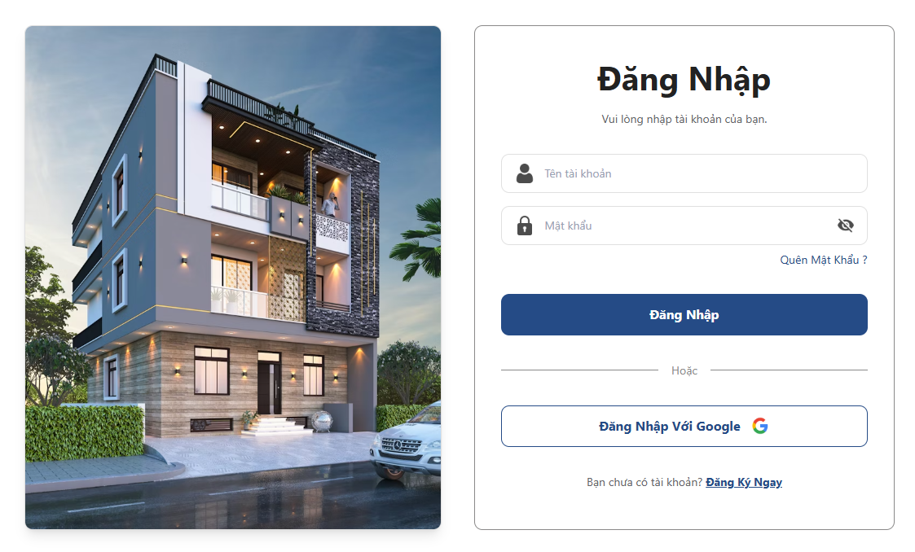
Test Case ID | Mô tả | Hành động | Điều kiện tiên quyết | Kết quả mong đợi | Kết quả thực tế | Kết quả |  |  | Chú thích | Kết quả
 |  |  |  |  |  | Vòng 1 |  |  |  | Vòng 2
 |  |  |  |  |  | Trạng thái | Ngày kiểm tra | Người kiểm tra |  | Trạng thái | Ngày kiểm tra | Người kiểm tra
GUI_SHOW Đăng nhập
GUI-DN01 | Xác minh giao diện người dùng hiển thị phù hợp với thiết kế | Truy cập vào trang đăng nhập | Truy cập vào hệ thống | Kiểm tra xem giao diện người dùng hiển thị có phù hợp với thiết kế không | phù hợp với thiết kế | Passed | 2026-04-09 | Nguyên |  | Passed | 2026-04-13 | Nguyên
GUI-DN02 | Xác minh rằng hiển thị đúng title "Đăng Nhập" | Truy cập vào trang đăng nhập | Truy cập vào hệ thống | Màn hình hiển thị title "Đăng nhập" | có hiển thị title Đăng nhập | Passed | 2026-04-09 | Nguyên |  | Passed | 2026-04-13 | Nguyên
GUI-DN03 | Xác minh rằng hiển thị các trường bắt buộc: "Nhập tên tài khoản", "Nhập mật khẩu". | Truy cập vào trang đăng nhập | Truy cập vào hệ thống | Hiển thị đầy đủ các trường thông tin | Hiển thị đầy đủ các trường thông tin | Passed | 2026-04-09 | Nguyên |  | Passed | 2026-04-13 | Nguyên
GUI-DN04 | Xác minh rằng hiển thị đúng button "Đăng nhập" | Truy cập vào trang đăng nhập | Truy cập vào hệ thống | Button "Đăng nhập" hiển thị rõ ràng | Button "Đăng nhập" hiển thị rõ ràng | Passed | 2026-04-09 | Nguyên |  | Passed | 2026-04-13 | Nguyên
GUI-DN05 | Xác minh rằng hiển thị đúng button "Đăng nhập với Google" | Truy cập vào trang đăng nhập | Truy cập vào hệ thống | Button "Đăng nhập với Google" hiển thị rõ ràng | Button "Đăng nhập với Google" hiển thị rõ ràng | Passed | 2026-04-09 | Nguyên |  | Passed | 2026-04-13 | Nguyên
GUI-DN06 | Xác minh rằng hiển thị đúng đường dẫn "Đăng ký ngay" | Truy cập vào trang đăng nhập | Truy cập vào hệ thống | Đường dẫn "Đăng ký ngay" hiển thị rõ ràng | Đường dẫn "Đăng ký ngay" hiển thị rõ ràng | Passed | 2026-04-09 | Nguyên |  | Passed | 2026-04-13 | Nguyên
FUNCTION_SHOW Đăng nhập
FUNC-DN01 | Đăng nhập thành công | 1. Nhập tên tài khoản : cuong 2. Nhập mật khẩu: 123456 3. Nhấn nút "Đăng nhập" | Đã đăng ký tài khoản | Hiển thị thông báo "Đăng nhập thành công" | Hiển thị thông báo "Đăng nhập thành công" | Passed | 2026-04-09 | Nguyên |  | Passed | 2026-04-13 | Nguyên
FUNC-DN02 | Đăng nhập thất bại khi điền sai tên tài khoản hoặc mật khẩu | 1. Nhập tên tài khoản : trananh 2. Nhập mật khẩu: 123431 3. Nhấn nút "Đăng nhập" | Truy cập vào trang đăng nhập | Hiển thị thông báo "Tên đăng nhập hoặc mật khẩu không đúng" | Hiển thị thông báo "Tên đăng nhập hoặc mật khẩu không đúng" | Passed | 2026-04-09 | Nguyên |  | Passed | 2026-04-13 | Nguyên
FUNC-DN03 | Để trống trường "tên tài khoản". | 1. Nhập tên tài khoản : (trống) 2. Nhập mật khẩu: 123431 3. Nhấn nút "Đăng nhập" | Truy cập vào trang đăng nhập | Hiển thị thông báo "Vui lòng điền vào trường này" | Hiển thị thông báo "Vui lòng điền vào trường này" | Passed | 2026-04-09 | Nguyên |  | Passed | 2026-04-13 | Nguyên
FUNC-DN04 | Để trống trường "Mật khẩu" | 1. Nhập tên tài khoản : tranthanh 2. Nhập mật khẩu: (trống) 3. Nhấn nút "Đăng nhập" | Truy cập vào trang đăng nhập | Hiển thị thông báo "Vui lòng điền vào trường này" | Hiển thị thông báo "Vui lòng điền vào trường này" | Passed | 2026-04-09 | Nguyên |  | Passed | 2026-04-13 | Nguyên
FUNC-DN05 | Để trống tất cả các trường dữ liêu | 1. Nhập tên tài khoản : (trống) 2. Nhập mật khẩu: (trống) 3. Nhấn nút "Đăng nhập" | Truy cập vào trang đăng nhập | Hiển thị thông báo "Vui lòng điền vào trường này" | Hiển thị thông báo "Vui lòng điền vào trường này" | Passed | 2026-04-09 | Nguyên |  | Passed | 2026-04-13 | Nguyên
FUNC-DN06 | Xác minh ô quên mật khẩu hoạt động | 1. Nhấn vào "Quên mật khẩu?" | Truy cập vào trang đăng nhập | Chuyển đến trang quên mật khẩu | Chuyển đến trang quên mật khẩu | Passed | 2026-04-09 | Nguyên |  | Passed | 2026-04-13 | Nguyên
FUNC-DN07 | Xác minh có thể đăng nhập bằng google | 1. Nhấn vào "Đăng nhập với Google" | Truy cập vào trang đăng nhập | Chuyến đến trang xác minh google để đăng nhập | Chuyến đến trang xác minh google để đăng nhập | Passed | 2026-04-09 | Nguyên |  | Passed | 2026-04-13 | Nguyên

Đăng xuất
Project Name | THIẾT KẾ VÀ PHÁT TRIỂN HỆ THỐNG KINH DOANH BẤT ĐỘNG SẢN TÍCH HỢP CHATBOT VÀ HỆ THỐNG GỢI Ý THÔNG MINH
Module Code | Đăng xuất
 | Hoàn thành | Lỗi | Chưa kiểm tra | Bị chặn | Tổng lần kiểm tra
Round 1 | 2 | 0 | 0 | 0 | 2
Round 2 | 2 | 0 | 0 | 0 | 2
 | 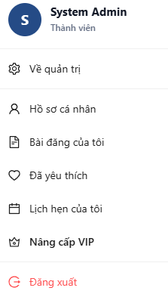
Test Case ID | Mô tả | Hành động | Điều kiện tiên quyết | Kết quả mong đợi | Kết quả thực tế | Kết quả |  |  | Chú thích | Kết quả |  |  | Chú thích
 |  |  |  |  |  | Vòng 1 |  |  |  | Vòng 2
 |  |  |  |  |  | Trạng thái | Ngày kiểm tra | Người kiểm tra |  | Trạng thái | Ngày kiểm tra | Người kiểm tra
GUI_SHOW Đăng xuất
GUI-DX01 | Xác minh rằng hiển thị đúng button "Đăng xuất" | Nhấn vào tên người dùng | Đã đăng nhập vào hệ thống | Button "Đăng xuất" hiển thị rõ ràng | Button "Đăng xuất" hiển thị rõ ràng | Passed | 2026-04-09 | Anh |  | Passed | 2026-04-13 | Anh
FUNCTION_SHOW Đăng xuất
FUNC-DX01 | Người dùng đăng xuất khỏi hệ thống | 1. Đăng nhập vào tài khoản 2. Nhấn vào tên người dùng 3. Nhấn "Đăng xuất" | Đã đăng nhập vào hệ thống | Chuyển về form đăng nhập. | Chuyển về form đăng nhập. | Passed | 2026-04-09 | Anh |  | Passed | 2026-04-13 | Anh

Xem chi tiết nhà, đất
Project Name | THIẾT KẾ VÀ PHÁT TRIỂN HỆ THỐNG KINH DOANH BẤT ĐỘNG SẢN TÍCH HỢP CHATBOT VÀ HỆ THỐNG GỢI Ý THÔNG MINH
Module Code | Xem chi tiết nhà, đất
 | Hoàn thành | Lỗi | Chưa kiểm tra | Bị chặn | Tổng lần kiểm tra
Round 1 | 15 | 0 | 0 | 0 | 15
Round 2 | 15 | 0 | 0 | 0 | 15

 | 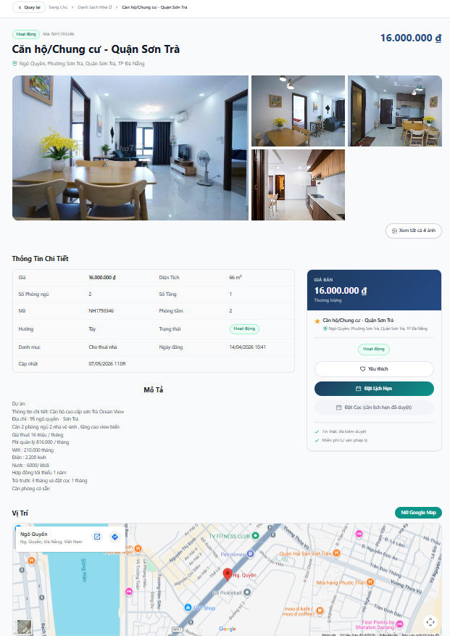
Test Case ID | Mô tả | Hành động | Điều kiện tiên quyết | Kết quả mong đợi | Kết quả thực tế | Kết quả |  |  | Chú thích | Kết quả |  |  | Chú thích
 |  |  |  |  |  | Vòng 1 |  |  |  | Vòng 2
 |  |  |  |  |  | Trạng thái | Ngày kiểm tra | Người kiểm tra |  | Trạng thái | Ngày kiểm tra | Người kiểm tra
GUI_SHOW Xem chi tiết nhà, đất
GUI-XCC01 | Xác minh giao diện người dùng hiển thị phù hợp với thiết kế | Chọn 1 bất động sản | Truy cập trang xem chi tiết bất động sản | Kiểm tra xem giao diện người dùng hiển thị có phù hợp với thiết kế không | phù hợp với thiết kế | Passed | 2026-04-09 | Minh |  | Passed | 2026-04-13 | Minh
GUI-XCC02 | Xác minh rằng hiển thị đúng tiêu đề, thông tin chi tiết, mô tả, vị trí | Chọn 1 bất động sản | Truy cập trang xem chi tiết bất động sản | Hiển thị đầy đủ các trường thông tin | Hiển thị đầy đủ các trường thông tin | Passed | 2026-04-09 | Minh |  | Passed | 2026-04-13 | Minh
GUI-XCC03 | Xác minh rằng hiển thị đúng button "Quay lại" | Chọn 1 bất động sản | Truy cập trang xem chi tiết bất động sản | Button "Quay lại" hiển thị rõ ràng | Button "Quay lại" hiển thị rõ ràng | Passed | 2026-04-09 | Minh |  | Passed | 2026-04-13 | Minh
GUI-XCC04 | Xác minh rằng hiển thị đúng button "Xem tất cả ảnh" | Chọn 1 bất động sản | Truy cập trang xem chi tiết bất động sản | Button "Xem tất cả ảnh" hiển thị rõ ràng | Button "Xem tất cả ảnh" hiển thị rõ ràng | Passed | 2026-04-09 | Minh |  | Passed | 2026-04-13 | Minh
GUI-XCC05 | Xác minh rằng hiển thị đúng button "Yêu thích" | Chọn 1 bất động sản | Truy cập trang xem chi tiết bất động sản | Button "Yêu thích" hiển thị rõ ràng | Button "Yêu thích" hiển thị rõ ràng | Passed | 2026-04-09 | Minh |  | Passed | 2026-04-13 | Minh
GUI-XCC06 | Xác minh rằng hiển thị đúng button "Đặt lịch hẹn" | Chọn 1 bất động sản | Truy cập trang xem chi tiết bất động sản | Button "Đặt lịch hẹn" hiển thị rõ ràng | Button "Đặt lịch hẹn" hiển thị rõ ràng | Passed | 2026-04-09 | Minh |  | Passed | 2026-04-13 | Minh
GUI-XCC07 | Xác minh rằng hiển thị đúng button "Đặt cọc" | Chọn 1 bất động sản | Truy cập trang xem chi tiết bất động sản | Button "Đặt cọc" hiển thị rõ ràng | Button "Đặt cọc" hiển thị rõ ràng | Passed | 2026-04-09 | Minh |  | Passed | 2026-04-13 | Minh
GUI-XCC08 | Xác minh rằng hiển thị đúng button "Mở Google Map" | Chọn 1 bất động sản | Truy cập trang xem chi tiết bất động sản | Button "Mở Google Map" hiển thị rõ ràng | Button "Mở Google Map" hiển thị rõ ràng | Passed | 2026-04-09 | Minh |  | Passed | 2026-04-13 | Minh
FUNCTION_SHOW Xem chi tiết nhà, đất
FUNC-XCC01 | Xác minh rằng chuyển đến trang chi tiết khi click vào 1 card bất động sản | 1. Chọn 1 bất động sản | Truy cập vào hệ thống | chuyển đến trang xem chi tiết | chuyển đến trang xem chi tiết | Passed | 2026-04-09 | Cường |  | Passed | 2026-04-13 | Cường
FUNC-XCC02 | Xác minh rằng quay lại danh sách bất động sản hoạt động đúng | 1.Vào trang xem chi tiết bất động sản bất kỳ 2.Chọn "Quay lại" | Truy cập trang xem chi tiết bất động sản | quay lại trang danh sách bất động sản | quay lại thành công | Passed | 2026-04-09 | Cường |  | Passed | 2026-04-13 | Cường
FUNC-XCC03 | Xác minh rằng hiển thị ảnh khi click vào xem hình ảnh | 1.Vào trang xem chi tiết bất động sản bất kỳ 2.Chọn vào hình ảnh | Truy cập trang xem chi tiết bất động sản | Hiển thị hình ảnh | Hiển thị hình ảnh | Passed | 2026-04-09 | Cường |  | Passed | 2026-04-13 | Cường
FUNC-XCC04 | Xác minh rằng thêm thành công vào danh sách yêu thích khi click vào "Yêu thích" | 1.Vào trang xem chi tiết bất động sản bất kỳ 2.Chọn vào yêu thích | Đã đăng nhập | Thêm vào danh sách yêu thích | Thêm vào danh sách yêu thích | Passed | 2026-04-09 | Cường |  | Passed | 2026-04-13 | Cường
FUNC-XCC05 | Xác minh rằng chuyển đến trang đặt lịch hẹn khi click vào "Đặt lịch hẹn" | 1.Vào trang xem chi tiết bất động sản bất kỳ 2.Chọn vào đặt lịch hẹn | Đã đăng nhập | chuyển đến trang đặt lịch hẹn | chuyển đến trang đặt lịch hẹn | Passed | 2026-04-09 | Cường |  | Passed | 2026-04-13 | Cường
FUNC-XCC06 | Xác minh rằng chuyển đến trang đặt cọc khi click vào "Đặt cọc" | 1.Vào trang xem chi tiết bất động sản bất kỳ 2.Chọn vào đặt lịch hẹn | Đã đăng nhập | chuyển đến trang đặt cọc | chuyển đến trang đặt cọc | Passed | 2026-04-09 | Cường |  | Passed | 2026-04-13 | Cường
FUNC-XCC07 | Xác minh rằng chuyển đến google map khi click vào "Mở Google Map" | 1.Vào trang xem chi tiết bất động sản bất kỳ 2.Chọn vào đặt lịch hẹn | phải đặt lịch hẹn và được duyệt | chuyển đến Google Map | chuyển đến Google Map | Passed | 2026-04-09 | Cường |  | Passed | 2026-04-13 | Cường

Thêm vào yêu thích
Project Name | THIẾT KẾ VÀ PHÁT TRIỂN HỆ THỐNG KINH DOANH BẤT ĐỘNG SẢN TÍCH HỢP CHATBOT VÀ HỆ THỐNG GỢI Ý THÔNG MINH
Module Code | Thêm vào yêu thích
 | Hoàn thành | Lỗi | Chưa kiểm tra | Bị chăn | Tổng số trường hợp thử nghiệm
Round 1 | 5 | 0 | 0 | 0 | 5
Round 2 | 5 | 0 | 0 | 0 | 5
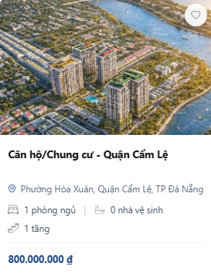 | 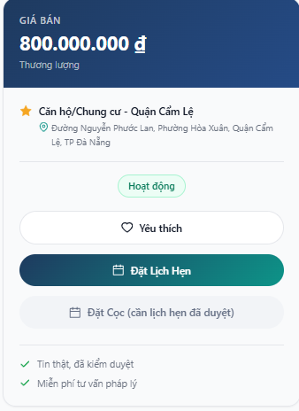 |  | 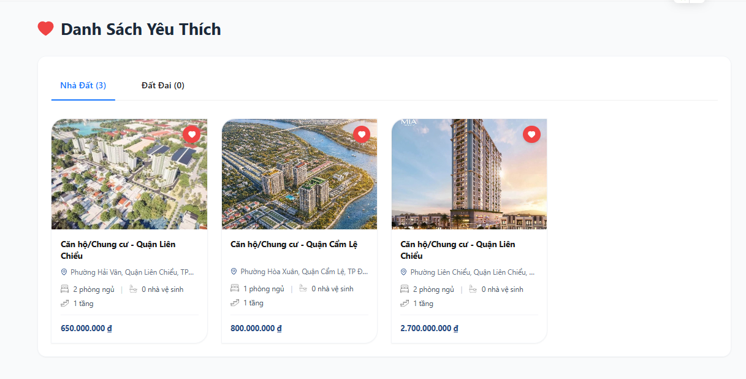
Test Case ID | Mô tả | Hành động | Điều kiện tiên quyết | Kết quả mong đợi | Kết quả thực tế | Kết quả |  |  | Chú thích | Kết quả |  |  | Chú thích
 |  |  |  |  |  | Vòng 1 |  |  |  | Vòng 2
 |  |  |  |  |  | Trạng thái | Ngày kiểm tra | Người kiểm tra |  | Trạng thái | Ngày kiểm tra | Người kiểm tra
GUI_SHOW Thêm vào yêu thích
GUI-YT01 | Xác minh biểu tượng trái tim hiển thị đúng vị trí và kích thước | xem danh sách bất động sản | Đã đăng nhập | Biểu tượng hiển thị rõ ràng, đúng kích thước | Hiển thị đúng | Passed | 2026-04-09 | Nguyên |  | Passed | 2026-04-13 | Nguyên
GUI-YT02 | Xác minh bố cục trang “Danh sách yêu thích” hiển thị đúng | 1. Chọn vào tên người dùng 2. Chọn "Đã yêu thích" | Đã đăng nhập | Hiển thị đúng tiêu đề, danh sách bất động sản đã yêu thích | Hiển thị đúng | Passed | 2026-04-09 | Nguyên |  | Passed | 2026-04-13 | Nguyên
FUNCTION_SHOW Thêm vào yêu thích
FUNC-YT01 | Xác minh người dùng có thể thêm bất động sản vào danh mục yêu thích | 1. Nhấn vào trái tim trên thẻ bất động sản hoặc button "yêu thích" trong xem chi tiết nhà đất 2. Mở trang “Danh sách yêu thích” | Đã đăng nhập | Bất động sản được thêm thành công vào danh sách yêu thích | Hoạt động chính xác | Passed | 2026-04-09 | Nguyên |  | Passed | 2026-04-13 | Nguyên
FUNC-YT02 | Xác minh người dùng có thể xóa sản phẩm khỏi danh sách yêu thích | 1. Mở trang “Danh sách yêu thích” 2. Nhấn vào trái tim trên thẻ bất động sản | Đã đăng nhập | Xóa thành công ra khỏi danh sách yêu thích | Hoạt động chính xác | Passed | 2026-04-09 | Nguyên |  | Passed | 2026-04-13 | Nguyên
FUNC-YT03 | Xác minh màu sắc thay đổi khi đã thêm yêu thích | 1. Nhấn vào trái tim trên thẻ bất động sản hoặc button "yêu thích" trong xem chi tiết nhà đất | Đã đăng nhập | Thay đổi màu sắc | Hoạt động chính xác | Passed | 2026-04-09 | Nguyên |  | Passed | 2026-04-13 | Nguyên

Tìm kiếm, lọc thông tin
Project Name | THIẾT KẾ VÀ PHÁT TRIỂN HỆ THỐNG KINH DOANH BẤT ĐỘNG SẢN TÍCH HỢP CHATBOT VÀ HỆ THỐNG GỢI Ý THÔNG MINH
Module Code | Tìm kiếm, lọc thông tin
 | Hoàn thành | Lỗi | Chưa kiểm tra | Bị chăn | Tổng số trường hợp thử nghiệm
Round 1 | 7 | 0 | 0 | 0 | 7
Round 2 | 7 | 0 | 0 | 0 | 7

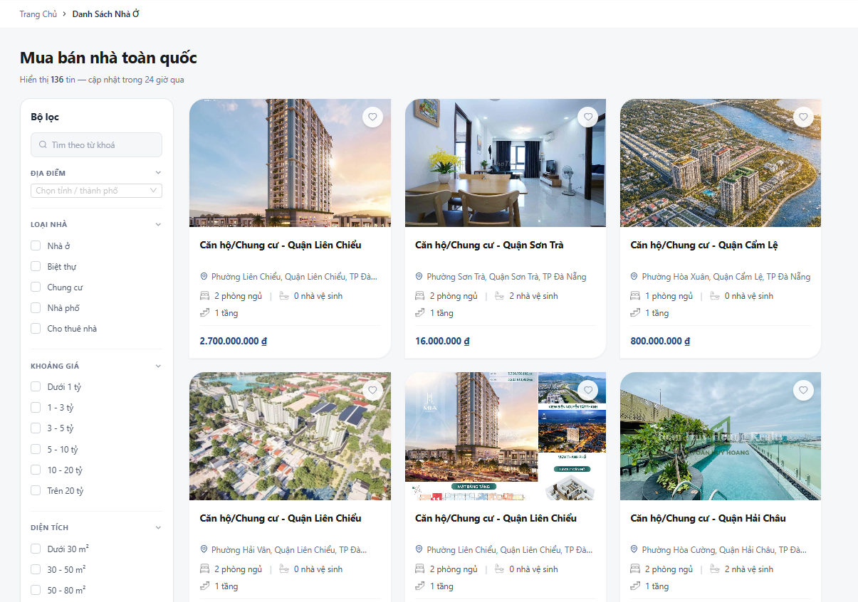 |  |  | 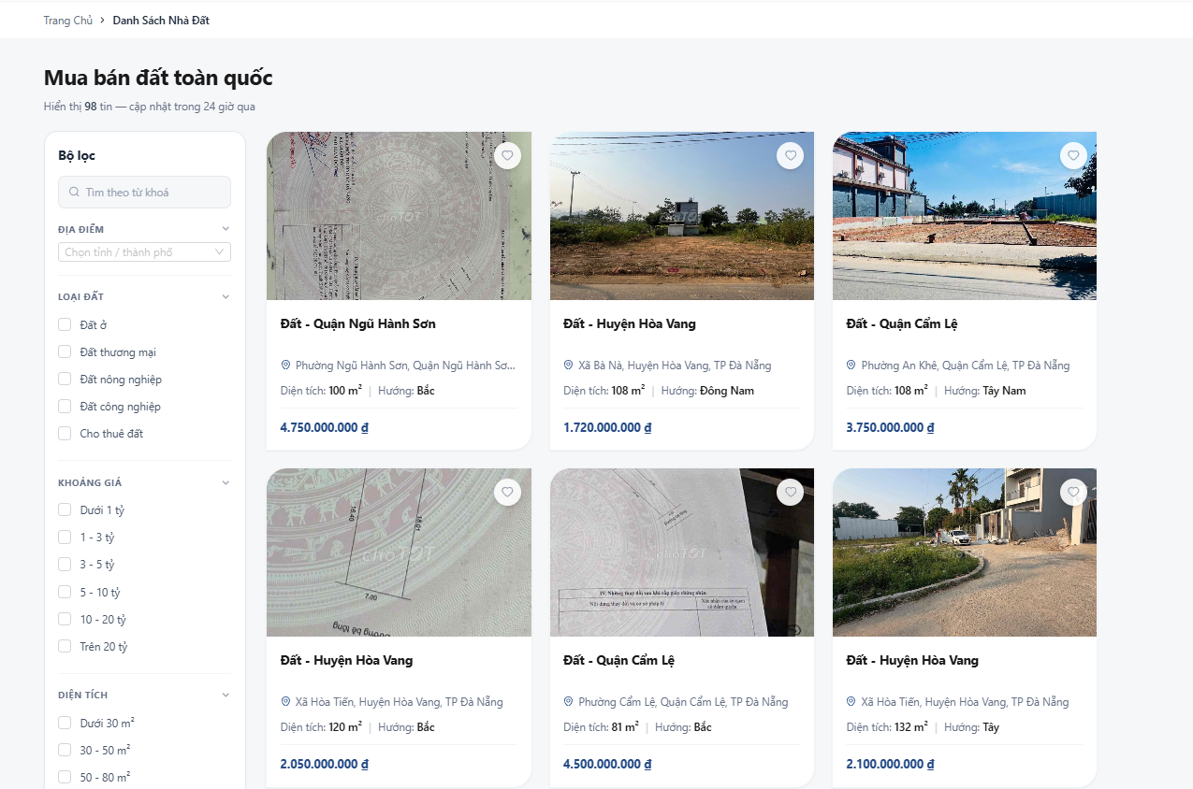 |  |  |  | 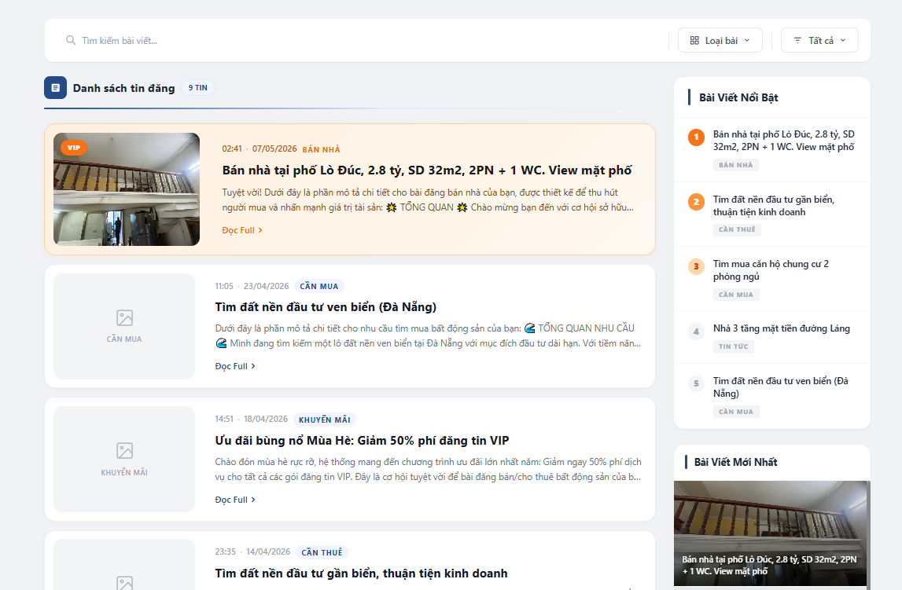
Test Case ID | Mô tả | Quy trình | Điều kiện tiên quyết | Kết quả mong đợi | Kết quả thực tế | Vòng 1 |  |  | Vòng 2
 |  |  |  |  |  | Trạng thái | Ngày kiểm tra | Người kiểm tra | Trạng thái | Ngày kiểm tra | Người kiểm tra
GUI_SHOW Tìm kiếm, lọc thông tin
GUI-TKL01 | Xác minh giao diện người dùng hiển thị phù hợp với thiết kế | Truy cập trang mua bán nhà/ mua bán đất/ bài viết & tin tức | truy cập vào hệ thống | Kiểm tra xem giao diện người dùng hiển thị có phù hợp với thiết kế không | phù hợp với thiết kế | Passed | 2026-04-09 | Thiện | Passed | 2026-04-13 | Thiện
GUI-TKL02 | Xác minh rằng hiển thị đầy đủ các trường thông tin | Truy cập trang mua bán nhà/ mua bán đất/ bài viết & tin tức | truy cập vào hệ thống | Đầy đủ các trường thông tin | Đúng như mong đợi | Passed | 2026-04-09 | Cường | Passed | 2026-04-13 | Cường
FUNCTION_SHOW Tìm kiếm, lọc thông tin
FUNC-TKL01 | Tìm kiếm theo từ khóa | 1. Nhập vào ô tìm kiếm: Cẩm lệ | Có dữ liệu | Hiển thị ra các bất động sản nhập trong ô tìm kiếm | Đúng như mong đợi | Passed | 2026-04-09 | Thiện | Passed | 2026-04-13 | Thiện
FUNC-TKL02 | Kiểm tra bộ lọc | 1. Loại nhà: chọn Nhà ở | Có dữ liệu | Hiển thị ra các bất động sản theo bộ lọc | Đúng như mong đợi | Passed | 2026-04-09 | Cường | Passed | 2026-04-13 | Cường
FUNC-TKL03 | Kiểm tra lọc đa điều kiện | 1. Loại nhà: chọn Nhà ở 2. Khoảng giá : 1-3 tỷ 3. Diện tích: 50-80m 4. Hướng : Đông | Có dữ liệu | Hiển thị ra các bất động sản đúng theo các tiêu chí đã chọn | Đúng như mong đợi | Passed | 2026-04-09 | Cường | Passed | 2026-04-13 | Cường
FUNC-TKL04 | Kiểm tra reset bộ lọc | 1. Loại nhà: chọn Nhà ở 2. Khoảng giá : 1-3 tỷ 3. Diện tích: 50-80m 4. Hướng : Đông 5. Bấm "reset" | Có ít nhất 1 bộ lọc đang được chọn | Hệ thống quay trở về ban đầu | Đúng như mong đợi | Passed | 2026-04-09 | Cường | Passed | 2026-04-13 | Cường
FUNC-TKL05 | Tìm kiếm từ khóa không tồn tại | 1. Nhập vào ô tìm kiếm: @@@ | Có dữ liệu | Hệ thống hiển thị "Không có kết quả phù hợp" | Báo lỗi yêu cầu nhập tên | Passed | 2026-04-09 | Thiện | Passed | 2026-04-13 | Thiện

Đặt lịch hẹn
Project Name | THIẾT KẾ VÀ PHÁT TRIỂN HỆ THỐNG KINH DOANH BẤT ĐỘNG SẢN TÍCH HỢP CHATBOT VÀ HỆ THỐNG GỢI Ý THÔNG MINH
Module Code | Đặt lịch hẹn
 | Hoàn thành | Lỗi | Chưa kiểm tra | Bị chăn | Tổng số trường hợp thử nghiệm
Round 1 | 9 | 1 | 0 | 0 | 10
Round 2 | 10 | 0 | 0 | 0 | 10
 |  | 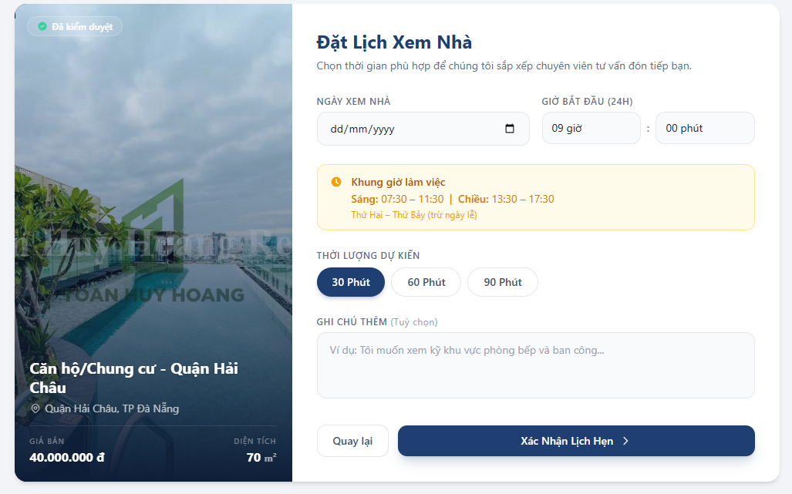
Test Case ID | Mô tả | Quy trình | Điều kiện tiên quyết | Kết quả mong đợi | Kết quả thực tế | Vòng 1 |  |  | Chú thích | Vòng 2
 |  |  |  |  |  | Trạng thái | Ngày kiểm tra | Người kiểm tra |  | Trạng thái | Ngày kiểm tra | Người kiểm tra
GUI_SHOW Đặt lịch hẹn
GUI-DLH01 | Xác minh giao diện người dùng hiển thị phù hợp với thiết kế | 1.Vào trang xem chi tiết bất động sản bất kỳ 2.Chọn vào đặt lịch hẹn | Đã đăng nhập | Kiểm tra xem giao diện người dùng hiển thị có phù hợp với thiết kế không | phù hợp với thiết kế | Passed | 2026-04-09 | Thiện |  | Passed | 2026-04-13 | Thiện
GUI-DLH02 | Xác minh rằng hiển thị các trường: "Ngày xem nhà", "Giờ bắt đầu", "Thời lượng dự kiến", "ghi chú". | 1.Vào trang xem chi tiết bất động sản bất kỳ 2.Chọn vào đặt lịch hẹn | Đã đăng nhập | Hiển thị đầy đủ các trường thông tin | Hiển thị đầy đủ các trường thông tin | Passed | 2026-04-09 | Thiện |  | Passed | 2026-04-13 | Thiện
GUI-DLH03 | Xác minh rằng hiển thị đúng button "Xác nhận lịch hẹn" | 1.Vào trang xem chi tiết bất động sản bất kỳ 2.Chọn vào đặt lịch hẹn | Đã đăng nhập | Button "Xác nhận lịch hẹn" hiển thị rõ ràng | Button "Xác nhận lịch hẹn" hiển thị rõ ràng | Passed | 2026-04-09 | Thiện |  | Passed | 2026-04-13 | Thiện
GUI-DLH04 | Xác minh rằng hiển thị đúng button "Quay lại" | 1.Vào trang xem chi tiết bất động sản bất kỳ 2.Chọn vào đặt lịch hẹn | Đã đăng nhập | Button "Quay lại" hiển thị rõ ràng | Button "Quay lại" hiển thị rõ ràng | Passed | 2026-04-09 | Thiện |  | Passed | 2026-04-13 | Thiện
FUNCTION_SHOW Đặt lịch hẹn
FUNC-DLH01 | Xác minh đặt lịch thành công khi nhập đầy đủ ngày và giờ hợp lệ | 1. Ngày xem nhà: 07/05/2026 2. Giờ bắt đầu: 17 giờ : 00 phút 3. Thời lượng dự kiến: 30 Phút 4. Ghi chú thêm: xem kỹ phòng bếp 5. Bấm "Xác Nhận Lịch Hẹn" | Đã đăng nhập | Hiển thị thông báo "Đặt lịch thành công." và chuyển đến trang Lịch hẹn của tôi | Hoạt động chính xác | Passed | 2026-04-09 | Thiện |  | Passed | 2026-04-13 | Thiện
FUNC-DLH02 | Kiểm tra chặn chọn ngày trong quá khứ | 1. Ngày xem nhà: 14/04/2025 2. Giờ bắt đầu: 15 giờ : 00 phút 3. Thời lượng dự kiến: 30 Phút 4. Ghi chú thêm: xem kỹ ban công 5. Bấm "Xác Nhận Lịch Hẹn" | Đã đăng nhập | Placeholder không cho phép chọn ngày quá khứ | Vẫn chọn được | Failed | 2026-04-09 | Thiện | Vẫn chọn được ngày quá khứ | Passed | 2026-04-13 | Thiện
FUNC-DLH03 | Kiểm tra chọn giờ ngoài khung giờ làm việc | 1. Ngày xem nhà: 14/05/2026 2. Giờ bắt đầu: 12 giờ : 00 phút 3. Thời lượng dự kiến: 30 Phút 4. Ghi chú thêm: xem kỹ ban công 5. Bấm "Xác Nhận Lịch Hẹn" | Đã đăng nhập | Hiển thị thông báo "Giờ hẹn phải nằm trong khung làm việc 08:00-12:00 hoặc 13:30-17:30" | Hiển thị thông báo "Giờ hẹn phải nằm trong khung làm việc 08:00-12:00 hoặc 13:30-17:30" | Passed | 2026-04-09 | Thiện |  | Passed | 2026-04-13 | Thiện
FUNC-DLH04 | Kiểm tra ràng buộc trường bắt buộc khi để trống "Ngày xem nhà" | 1. Ngày xem nhà: (trống) 2. Giờ bắt đầu: 15 giờ : 00 phút 3. Thời lượng dự kiến: 30 Phút 4. Ghi chú thêm: xem kỹ ban công 5. Bấm "Xác Nhận Lịch Hẹn" | Đã đăng nhập | Hiển thị thông báo "Vui lòng chọn ngày xem" | Hiển thị thông báo "Vui lòng chọn ngày xem" | Passed | 2026-04-09 | Thiện |  | Passed | 2026-04-13 | Thiện
FUNC-DLH05 | Kiểm tra tính duy nhất của việc chọn "Thời lượng dự kiến" | 1. Thời lượng dự kiến: chọn 30 Phút 2. Sau đó chọn qua 60 Phút | Đã đăng nhập | Chỉ có 1 mức thời lượng được chọn | Hoạt động chính xác | Passed | 2026-04-09 | Thiện |  | Passed | 2026-04-13 | Thiện
FUNC-DLH06 | Kiểm tra nút "Quay lại" | 1. Nhấn vào nút "Quay lại" | Đang ở form đặt lịch | Quay trở về trang xem chi tiết | Hoạt động chính xác | Passed | 2026-04-09 | Thiện |  | Passed | 2026-04-13 | Thiện

Đăng bài
Project Name | THIẾT KẾ VÀ PHÁT TRIỂN HỆ THỐNG KINH DOANH BẤT ĐỘNG SẢN TÍCH HỢP CHATBOT VÀ HỆ THỐNG GỢI Ý THÔNG MINH
Module Code | Đăng bài
 | Hoàn thành | Lỗi | Chưa kiểm tra | Bị chặn | Tổng lần kiểm tra
Round 1 | 13 | 0 | 0 | 0 | 13
Round 2 | 13 | 0 | 0 | 0 | 13

 | 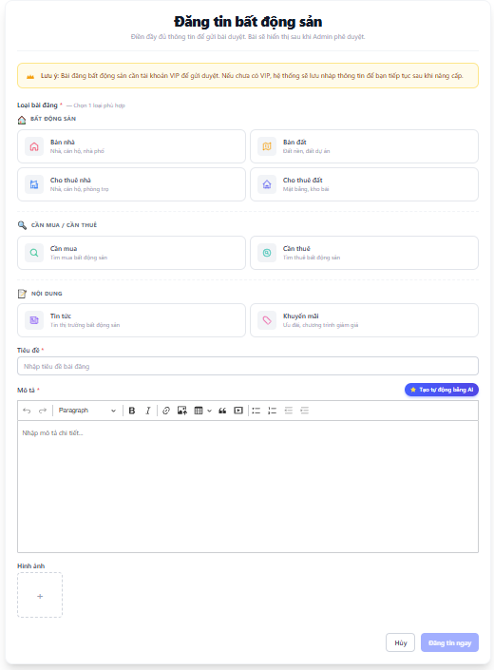 |  |  |  |  |  | 6
Test Case ID | Mô tả | Hành động | Điều kiện tiên quyết | Kết quả mong đợi | Kết quả thực tế | Kết quả |  |  | Chú thích | Kết quả
 |  |  |  |  |  | Vòng 1 |  |  |  | Vòng 2
 |  |  |  |  |  | Trạng thái | Ngày kiểm tra | Người kiểm tra |  | Trạng thái | Ngày kiểm tra | Người kiểm tra
GUI_SHOW Đăng bài
GUI-DB01 | Xác minh giao diện người dùng hiển thị phù hợp với thiết kế | Chọn "Đăng tin" | Đã đăng nhập | Kiểm tra xem giao diện người dùng hiển thị có phù hợp với thiết kế không | phù hợp với thiết kế | Passed | 2026-04-10 | Minh |  | Passed | 2026-04-14 | Minh
GUI-DB02 | Xác minh hiển thị đầy đủ các nhóm loại bài đăng | Chọn "Đăng tin" | Đã đăng nhập | Phải hiển thị đủ 3 nhóm: Bất động sản, Cần mua/Cần thuê, Nội dung | Đúng như mong đợi | Passed | 2026-04-10 | Minh |  | Passed | 2026-04-14 | Minh
GUI-DB03 | Kiểm tra trạng thái khi chọn một loại bài đăng | 1. Chọn "Đăng tin" 2. Chọn loại bất kỳ | Đã đăng nhập | Card được chọn phải đổi màu và hiển thị các thông theo từng loại như: địa chỉ, hướng, sđt, giá, diện tích,… | Đúng như mong đợi | Passed | 2026-04-10 | Minh |  | Passed | 2026-04-14 | Minh
GUI-DB04 | Xác minh hiển thị thanh công cụ soạn thảo (Editor) | Chọn "Đăng tin" | Đã đăng nhập | Các nút B, I, chèn ảnh, video... trong phần Mô tả phải hiển thị rõ ràng. | Đúng như mong đợi | Passed | 2026-04-10 | Minh |  | Passed | 2026-04-14 | Minh
GUI-DB05 | Xác minh rằng hiển thị đúng button "Tạo tự động bằng AI" ở phần Mô tả | Chọn "Đăng tin" | Đã đăng nhập | Button "Tạo tự động bằng AI" hiển thị rõ ràng | Button "Tạo tự động bằng AI" hiển thị rõ ràng | Passed | 2026-04-10 | Minh |  | Passed | 2026-04-14 | Minh
GUI-DB06 | Xác minh rằng hiển thị đúng button "Đăng tin ngay" | Chọn "Đăng tin" | Đã đăng nhập | Button "Đăng tin ngay" hiển thị rõ ràng | Button "Đăng tin ngay" hiển thị rõ ràng | Passed | 2026-04-10 | Minh |  | Passed | 2026-04-14 | Minh
GUI-DB07 | Xác minh rằng hiển thị đúng button "Hủy" | Chọn "Đăng tin" | Đã đăng nhập | Button "Hủy" hiển thị rõ ràng | Button "Hủy" hiển thị rõ ràng | Passed | 2026-04-10 | Minh |  | Passed | 2026-04-14 | Minh
FUNC_SHOW Đăng bài
FUNC-DB01 | Kiểm tra đăng tin thành công | 1. Chọn "Đăng tin" 2. Chọn "Bán nhà" 3. Nhập tiêu đề: nhà đẹp 4. Nhập các thông tin 5. Nhập mô tả: 3 phòng ngủ, 2 nhà vệ sinh 6. Chọn hình ảnh 7. Bấm "Đăng tin ngay" | Đã đăng nhập | Hiển thị thông báo "Đăng bài thành công! Bài viết đang chờ Admin duyệt." và chuyển đến trang bài viết của tôi | Đúng như mong đợi | Passed | 2026-04-10 | Minh |  | Passed | 2026-04-14 | Minh
FUNC-DB02 | Kiểm tra tính năng "Tạo tự động bằng AI" | 1. Chọn "Đăng tin" 2. Chọn "Bán nhà" 3. Nhập tiêu đề 4. Nhập các thông tin 5. Ở phần mô tả chọn tạo tự động bằng AI 6. Chọn hình ảnh 7. Bấm "Đăng tin ngay" | Tài khoản VIP | Tự động tạo ra mô tả chi tiết | Đúng như mong đợi | Passed | 2026-04-10 | Minh |  | Passed | 2026-04-14 | Minh
FUNC-DB03 | Kiểm tra bỏ trống trường bắt buộc (*) | 1. Chọn "Đăng tin" 2. Chọn "Bán nhà" 3. Nhập tiêu đề: (trống) 4. Nhập các thông tin 5. Nhập mô tả: (trống) 6. Chọn hình ảnh 7. Bấm "Đăng tin ngay" | Đã đăng nhập | Đổi màu và chỉ định những trường bị bỏ trống, hiển thị thông báo vui lòng nhập | Đúng như mong đợi | Passed | 2026-04-10 | Minh |  | Passed | 2026-04-14 | Minh
FUNC-DB04 | Kiểm tra tải lên những file không phải hình ảnh | 1. Chọn file không phải ảnh (.pdf, .zip) | Đã đăng nhập | Không hiển thị những file không phải ảnh trong thư mục | Đúng như mong đợi | Passed | 2026-04-10 | Minh |  | Passed | 2026-04-14 | Minh
FUNC-DB05 | Kiểm tra giới hạn ký tự Tiêu đề | 1. Chọn "Đăng tin" 2. Chọn "Bán nhà" 3. Nhập tiêu đề: (210 ký tự) 4. Nhập các thông tin 5. Nhập mô tả: 3 phòng ngủ, 2 nhà vệ sinh 6. Chọn hình ảnh 7. Bấm "Đăng tin ngay" | Đã đăng nhập | thông báo lỗi | Đúng như mong đợi | Passed | 2026-04-10 | Minh |  | Passed | 2026-04-14 | Minh
FUNC-DB06 | Kiểm tra nút "Hủy" | 1. Nhấn vào nút "Hủy" | Đã vào trang đăng tin | Quay trở về trang trước đó | Đúng như mong đợi | Passed | 2026-04-10 | Minh |  | Passed | 2026-04-14 | Minh

Quản lý tài khoản cá nhân
Project Name | THIẾT KẾ VÀ PHÁT TRIỂN HỆ THỐNG KINH DOANH BẤT ĐỘNG SẢN TÍCH HỢP CHATBOT VÀ HỆ THỐNG GỢI Ý THÔNG MINH
Module Code | Quản lý tài khoản cá nhân
 | Hoàn thành | Lỗi | Chưa kiểm tra | Bị chăn | Tổng số trường hợp thử nghiệm
Round 1 | 15 | 0 | 0 | 0 | 15
Round 2 | 15 | 0 | 0 | 0 | 15
 | 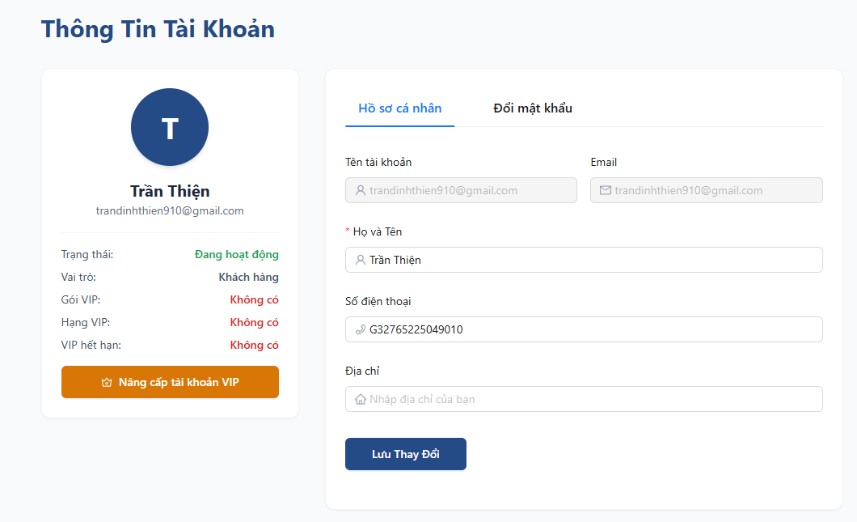
Test Case ID | Mô tả | Quy trình | Điều kiện tiên quyết | Kết quả mong đợi | Kết quả thực tế | Vòng 1 |  |  | Chú thích | Vòng 2
 |  |  |  |  |  | Trạng thái | Ngày kiểm tra | Người kiểm tra |  | Trạng thái | Ngày kiểm tra | Người kiểm tra
GUI_SHOW Quản lý tài khoản cá nhân
GUI-TKCN01 | Xác minh giao diện người dùng hiển thị phù hợp với thiết kế | 1. Chọn vào tên người dùng 2. Chọn "Hồ sơ cá nhân" | Đã đăng nhập | Kiểm tra xem giao diện người dùng hiển thị có phù hợp với thiết kế không | phù hợp với thiết kế | Passed | 2026-04-10 | Anh |  | Passed | 2026-04-14 | Anh
GUI-TKCN02 | Xác minh rằng hiển thị đầy đủ các trường thông tin | 1. Chọn vào tên người dùng 2. Chọn "Hồ sơ cá nhân" | Đã đăng nhập | Đầy đủ các trường thông tin | Đúng như mong đợi | Passed | 2026-04-10 | Anh |  | Passed | 2026-04-14 | Anh
GUI-TKCN03 | Kiểm tra trạng thái các Textbox không cho sửa | 1.Click thử vào ô "Tên tài khoản" và "Email" | Đã đăng nhập | Ô Tên tài khoản và Email phải được disable (có màu xám), không cho phép nhập liệu. | Đúng như mong đợi | Passed | 2026-04-10 | Anh |  | Passed | 2026-04-14 | Anh
GUI-TKCN04 | Hiển thị nút “Lưu thay đổi” | 1. Chọn vào tên người dùng 2. Chọn "Hồ sơ cá nhân" | Đã đăng nhập | Nút "Lưu thay đổi" hiển thị rõ ràng | Đúng như mong đợi | Passed | 2026-04-10 | Anh |  | Passed | 2026-04-14 | Anh
GUI-TKCN05 | Kiểm tra hiển thị Tab "Đổi mật khẩu" | Chọn vào "Đổi mật khẩu" | Đã đăng nhập | Hiển thị đầy đủ các trường thông tin | Đúng như mong đợi | Passed | 2026-04-10 | Anh |  | Passed | 2026-04-14 | Anh
GUI-TKCN06 | Xác minh rằng hiển thị các trường thông tin "Mật khẩu hiện tại", "Mật khẩu mới", "Xác nhận mật khẩu mới" | 1. Chọn vào tên người dùng 2. Chọn "Hồ sơ cá nhân" 3. Chọn Tab "Đổi mật khẩu" | Đã đăng nhập | Hiển thị đầy đủ các trường thông tin | Đúng như mong đợi | Passed | 2026-04-10 | Anh |  | Passed | 2026-04-14 | Anh
GUI-TKCN07 | Hiển thị nút “Đổi mật khẩu” | 1. Chọn vào tên người dùng 2. Chọn "Hồ sơ cá nhân" 3. Chọn Tab "Đổi mật khẩu" | Đã đăng nhập | Nút "Đổi mật khẩu" hiển thị rõ ràng | Đúng như mong đợi | Passed | 2026-04-10 | Anh |  | Passed | 2026-04-14 | Anh
GUI-TKCN08 | Hiển thị nút “Nâng cấp tài khoản VIP” | 1. Chọn vào tên người dùng 2. Chọn "Hồ sơ cá nhân" | Đã đăng nhập | Nút "Nâng cấp tài khoản VIP" hiển thị rõ ràng | Đúng như mong đợi | Passed | 2026-04-10 | Anh |  | Passed | 2026-04-14 | Anh
FUNCTION_SHOW Quản lý tài khoản cá nhân
FUNC-TKCN01 | Cập nhật thông tin thành công | 1. Họ và Tên: Trần Ánh 2. Sđt: 0935666851 3. Địa chỉ: Đà Nẵng 4. Nhấn "Lưu thay đổi" | Đã đăng nhập | Hiển thị thông báo "Cập nhật thông tin thành công" và lưu thông tin | Đúng như mong đợi | Passed | 2026-04-10 | Anh |  | Passed | 2026-04-14 | Anh
FUNC-TKCN02 | Kiểm tra để trống trường bắt buộc | 1. Họ và Tên: (trống) 2. Sđt: 0935666851 3. Địa chỉ: Đà Nẵng 4. Nhấn "Lưu thay đổi" | Đã đăng nhập | Đổi màu và chỉ định trường bị bỏ trống, hiển thị thông báo vui lòng nhập họ và tên | Đúng như mong đợi | Passed | 2026-04-10 | Anh |  | Passed | 2026-04-14 | Anh
FUNC-TKCN03 | Kiểm tra định dạng Số điện thoại | 1. Họ và Tên: Trần Ánh 2. Sđt: 0935666851 3. Địa chỉ: Đà Nẵng 4. Nhấn "Lưu thay đổi" | Đã đăng nhập | Đổi màu và chỉ định trường bị số điện thoại, hiển thị thông báo "Số điện thoại không hợp lệ" | Đúng như mong đợi | Passed | 2026-04-10 | Anh |  | Passed | 2026-04-14 | Anh
FUNC-TKCN04 | Kiểm tra độ dài Họ và Tên | 1. Họ và Tên: 200 ký tự 2. Nhấn "Lưu thay đổi" | Đã đăng nhập | Hiển thị thông báo lỗi | Hiển thị thông báo lỗi | Passed | 2026-04-10 | Anh |  | Passed | 2026-04-14 | Anh
FUNC-TKCN05 | Kiểm tra nút "Nâng cấp tài khoản VIP" | 1. Chọn nút "Nâng cấp tài khoản VIP" | Tài khoản đang là "Không có" VIP. | Chuyển đến trang "Nâng cấp tài khoản VIP" | Đúng như mong đợi | Passed | 2026-04-10 | Anh |  | Passed | 2026-04-14 | Anh
FUNC-TKCN06 | Kiểm tra tính bảo toàn dữ liệu khi chưa lưu | 1. Thay đổi thông tin nhưng không bấm lưu 2. Nhấn F5 | Đã đăng nhập | Thông tin quay về trạng thái cũ trước khi sửa, không tự động lưu | Đúng như mong đợi | Passed | 2026-04-10 | Anh |  | Passed | 2026-04-14 | Anh
FUNC-TKCN07 | Đổi mật khẩu thành công | 1. Chọn Tab "Đổi mật khẩu" 2. Nhập mật khẩu hiện tại: 123456 3. Nhập mật khẩu mới: 123456@@ 4. Nhập xác nhận mật khẩu mới:123456@@ 5. Nhấn nút "Đổi mật khẩu" | Mật khẩu mới phải khác mật khẩu hiện tại | Hiển thị thông báo "Đổi mật khẩu thành công" và lưu thông tin | Đúng như mong đợi | Passed | 2026-04-10 | Anh |  | Passed | 2026-04-14 | Anh

Quản lý bài viết
Project Name | THIẾT KẾ VÀ PHÁT TRIỂN HỆ THỐNG KINH DOANH BẤT ĐỘNG SẢN TÍCH HỢP CHATBOT VÀ HỆ THỐNG GỢI Ý THÔNG MINH
Module Code | Quản lý bài viết
 | Hoàn thành | Lỗi | Chưa kiểm tra | Bị chăn | Tổng số trường hợp thử nghiệm
Round 1 | 12 | 0 | 0 | 0 | 12
Round 2 | 12 | 0 | 0 | 0 | 12

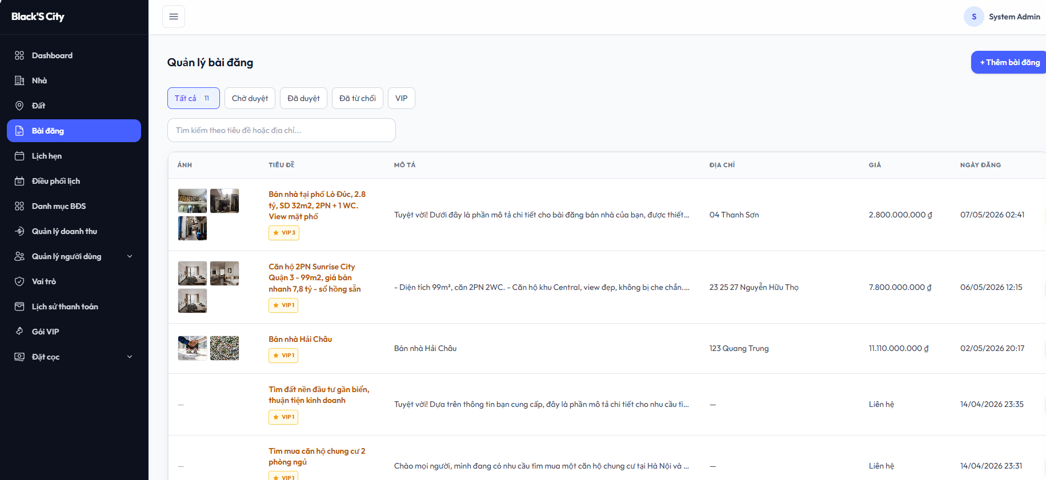 |  |  |  |  | 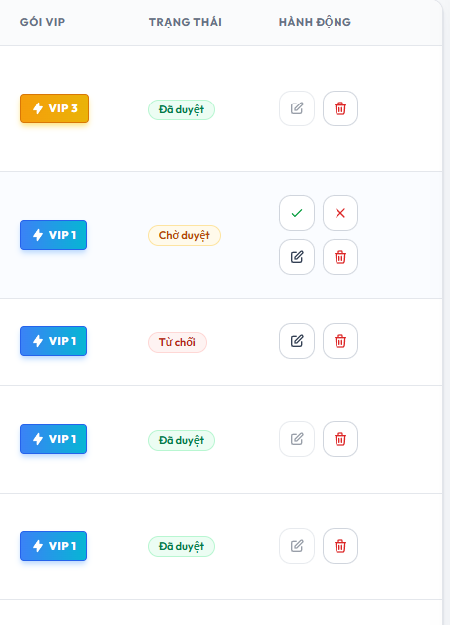
Test Case ID | Mô tả | Quy trình | Điều kiện tiên quyết | Kết quả mong đợi | Kết quả thực tế | Vòng 1 |  |  | Chú thích | Vòng 2 |  |  | Chú thích
 |  |  |  |  |  | Trạng thái | Ngày kiểm tra | Người kiểm tra |  | Trạng thái | Ngày kiểm tra | Người kiểm tra
GUI_SHOW Quản lý bài viết
GUI-QLBV01 | Xác minh giao diện người dùng hiển thị phù hợp với thiết kế | Truy cập trang quản lý bài viết | Đã đăng nhập với tài khoản admin/nhân viên | Kiểm tra xem giao diện người dùng hiển thị có phù hợp với thiết kế không | phù hợp với thiết kế | Passed | 2026-04-10 | Nguyên |  | Passed | 2026-04-14 | Nguyên
GUI-QLBV02 | Kiểm tra hiển thị bảng danh sách bài viết | Truy cập trang quản lý bài viết | Đã có dữ liệu | Hiển thị đầy đủ các cột: Ảnh, Tiêu đề, Mô tả, Địa chỉ, Giá, Ngày đăng, Gói VIP, Trạng thái, Hành động. | Đúng như mong đợi | Passed | 2026-04-10 | Nguyên |  | Passed | 2026-04-14 | Nguyên
GUI-QLBV03 | Kiểm tra hiển thị nhãn gói VIP | Truy cập trang quản lý bài viết | Có bài đăng đã mua gói VIP. | Nhãn VIP phải hiển thị đúng màu sắc và cấp độ | Đúng như mong đợi | Passed | 2026-04-10 | Nguyên |  | Passed | 2026-04-14 | Nguyên
GUI-QLBV04 | Xác minh hiển thị các nút hành động | Truy cập trang quản lý bài viết | Có bài viết trong danh sách. | Hiển thị đúng các icon: Phê duyệt (V), Từ chối (X), Cập nhật (bút), Xóa (thùng rác). | Đúng như mong đợi | Passed | 2026-04-10 | Nguyên |  | Passed | 2026-04-14 | Nguyên
GUI-QLBV05 | Kiểm tra hiển thị các tab trạng thái | Truy cập trang quản lý bài viết | Đã đăng nhập với tài khoản admin/nhân viên | Hiển thị đúng các tab: "tất cả", "chờ duyệt", "đã duyệt", "đã từ chối", "VIP". | Đúng như mong đợi | Passed | 2026-04-10 | Nguyên |  | Passed | 2026-04-14 | Nguyên
GUI-QLBV06 | Hiển thị nút “Thêm bài đăng” | Truy cập trang quản lý bài viết | Đã đăng nhập với tài khoản admin/nhân viên | Nút "Thêm bài đăng" hiển thị rõ ràng | Đúng như mong đợi | Passed | 2026-04-10 | Nguyên |  | Passed | 2026-04-14 | Nguyên
FUNCTION_SHOW Quản lý bài viết
FUNC-QLBV01 | Xác minh thêm bài viết thành công với đầy đủ thông tin | 1. Chọn nút "Thêm bài đăng" 2. Nhập các thông tin 3. Bấm "Thêm mới" | Form thêm bài viết đang mở | Hiển thị thông báo "Thêm bài viết thành công" và lưu vào danh sách | Đúng như mong đợi | Passed | 2026-04-10 | Nguyên |  | Passed | 2026-04-14 | Nguyên
FUNC-QLBV02 | Xóa bài viết | 1. Chọn icon "thùng rác" bài viết muốn xóa 2. Bấm "Xóa" | Có bài viết trong danh sách. | Hiển thị thông báo "xóa bài viết thành công" và xóa khỏi danh sách | Đúng như mong đợi | Passed | 2026-04-10 | Nguyên |  | Passed | 2026-04-14 | Nguyên
FUNC-QLBV03 | Cập nhật bài viết | 1. Chọn icon "cây bút" bài viết muốn cập nhật 2. Nhập thông tin cần cập nhật 3. Bấm "Cập nhật" | Có bài viết trong danh sách. | Hiển thị thông báo "Cập nhật bài viết thành công" và lưu vào danh sách | Đúng như mong đợi | Passed | 2026-04-10 | Nguyên |  | Passed | 2026-04-14 | Nguyên
FUNC-QLBV04 | Xác minh duyệt bài viết thành công | 1. Chọn icon "dấu tích" bài viết muốn duyệt | Có bài viết trong danh sách. | Cột trạng thái đổi thành "Đã duyệt" và 2 icon "dấu tích" và "X" biến mất | Đúng như mong đợi | Passed | 2026-04-10 | Nguyên |  | Passed | 2026-04-14 | Nguyên
FUNC-QLBV05 | Xác minh từ chối bài viết thành công | 1. Chọn icon "X" bài viết muốn từ chối | Có bài viết trong danh sách. | Cột trạng thái đổi thành "Từ chối" và 2 icon "dấu tích" và "X" biến mất | Đúng như mong đợi | Passed | 2026-04-10 | Nguyên |  | Passed | 2026-04-14 | Nguyên
FUNC-QLBV06 | Xác minh lọc bài viết theo tab "Tất cả", "Chờ duyệt","Đã duyệt", "Từ Chối", "VIP" | 1. Chọn các tab "Tất cả", "Chờ duyệt","Đã duyệt", "Từ Chối", "VIP" | Có bài viết trong danh sách. | Hiển thị các bài viết theo tab đã chọn | Đúng như mong đợi | Passed | 2026-04-10 | Nguyên |  | Passed | 2026-04-14 | Nguyên

Quản lý nhà, đất
Project Name | THIẾT KẾ VÀ PHÁT TRIỂN HỆ THỐNG KINH DOANH BẤT ĐỘNG SẢN TÍCH HỢP CHATBOT VÀ HỆ THỐNG GỢI Ý THÔNG MINH
Module Code | Quản lý nhà, đất
 | Hoàn thành | Lỗi | Chưa kiểm tra | Bị chặn | Tổng lần kiểm tra
Round 1 | 11 | 0 | 0 | 0 | 11
Round 2 | 11 | 0 | 0 | 0 | 11

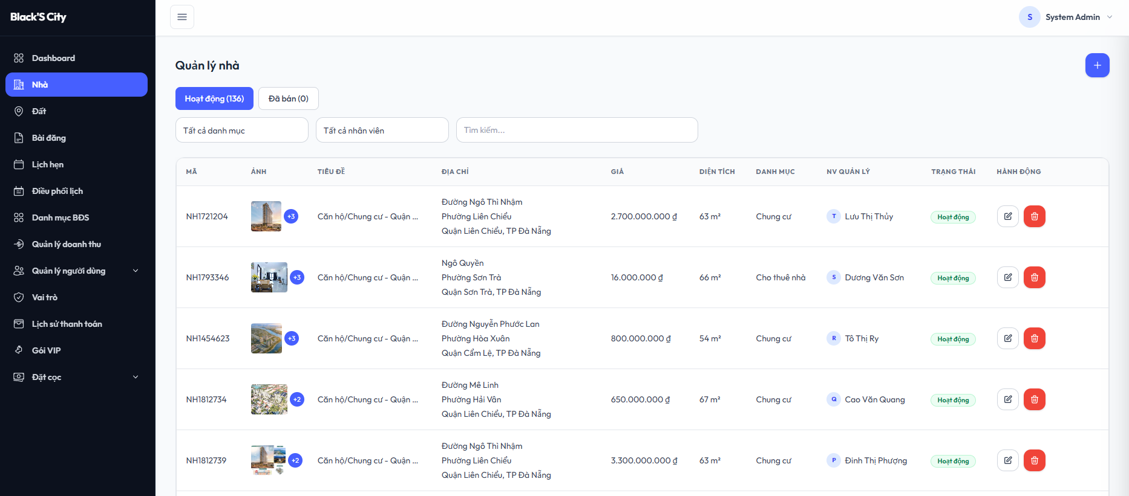 |  |  |  |  | 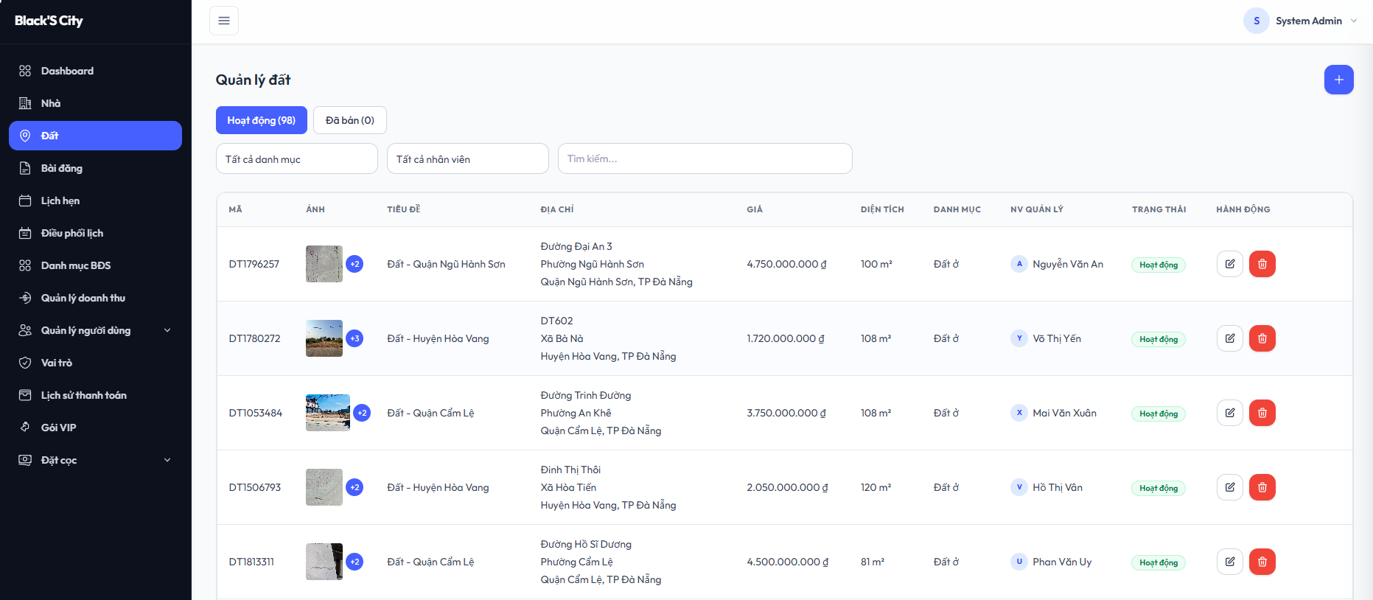
Test Case ID | Mô tả | Hành động | Điều kiện tiên quyết | Kết quả mong đợi | Kết quả thực tế | Kết quả |  |  | Chú thích | Kết quả
 |  |  |  |  |  | Vòng 1 |  |  |  | Vòng 2
 |  |  |  |  |  | Trạng thái | Ngày kiểm tra | Người kiểm tra |  | Trạng thái | Ngày kiểm tra | Người kiểm tra
GUI_SHOW Quản lý nhà, đất
GUI-QLND01 | Xác minh giao diện người dùng hiển thị phù hợp với thiết kế | Truy cập trang quản lý nhà, đất | Đã đăng nhập với tài khoản admin/nhân viên | Kiểm tra xem giao diện người dùng hiển thị có phù hợp với thiết kế không | phù hợp với thiết kế | Passed | 2026-04-10 | Cường |  | Passed | 2026-04-14 | Cường
GUI-QLND02 | Kiểm tra hiển thị bảng danh sách nhà, đất | Truy cập trang quản lý nhà, đất | Đã có dữ liệu | Hiển thị đầy đủ các cột: Mã, Ảnh, Tiêu đề, Địa chỉ, Giá, Diện tích, Danh mục, NV quản lý, Trạng thái, Hành động. | Đúng như mong đợi | Passed | 2026-04-10 | Cường |  | Passed | 2026-04-14 | Cường
GUI-QLND03 | Xác minh hiển thị các nút hành động | Truy cập trang quản lý nhà, đất | Có nhà, đất trong danh sách. | Hiển thị đúng các icon: Cập nhật (bút), Xóa (thùng rác). | Đúng như mong đợi | Passed | 2026-04-10 | Cường |  | Passed | 2026-04-14 | Cường
GUI-QLND04 | Kiểm tra hiển thị các tab trạng thái | Truy cập trang quản lý nhà, đất | Đã đăng nhập với tài khoản admin/nhân viên | Hiển thị đúng các tab: "Hoạt động", "Đã bán" | Đúng như mong đợi | Passed | 2026-04-10 | Cường |  | Passed | 2026-04-14 | Cường
GUI-QLND05 | Hiển thị nút “+” (thêm mới) | Truy cập trang quản lý nhà, đất | Đã đăng nhập với tài khoản admin/nhân viên | Nút "+" hiển thị rõ ràng | Đúng như mong đợi | Passed | 2026-04-10 | Cường |  | Passed | 2026-04-14 | Cường
GUI-QLND06 | Xác minh hiển thị bộ lọc | Truy cập trang quản lý nhà, đất | Đã đăng nhập với tài khoản admin/nhân viên | Hiển thị đúng bộ lọc: "danh mục", "nhân viên" | Đúng như mong đợi | Passed | 2026-04-10 | Cường |  | Passed | 2026-04-14 | Cường
FUNCTION_SHOW Quản lý nhà, đất
FUNC-QLND01 | Xác minh thêm mới thành công nhà, đất với đầy đủ thông tin | 1. Chọn nút "+" 2. Nhập các thông tin 3. Bấm "Tạo mới" | Form thêm mới đang mở | Hiển thị thông báo "Tạo mới thành công" và lưu vào danh sách | Đúng như mong đợi | Passed | 2026-04-10 | Cường |  | Passed | 2026-04-14 | Cường
FUNC-QLND02 | Xóa nhà, đất | 1. Chọn icon "thùng rác" nhà, đất muốn xóa 2. Bấm "Xóa" | Có nhà, đất trong danh sách. | Hiển thị thông báo "xóa thành công" và xóa khỏi danh sách | Đúng như mong đợi | Passed | 2026-04-10 | Cường |  | Passed | 2026-04-14 | Cường
FUNC-QLND03 | Cập nhật nhà, đất | 1. Chọn icon "cây bút" nhà, đất muốn cập nhật 2. Nhập thông tin cần cập nhật 3. Bấm "Cập nhật" | Có nhà, đất trong danh sách. | Hiển thị thông báo "Cập nhật thành công" và lưu vào danh sách | Đúng như mong đợi | Passed | 2026-04-10 | Cường |  | Passed | 2026-04-14 | Cường
FUNC-QLND04 | Xác minh lọc nhà đất theo tab "Hoạt động", "Đã bán" | 1. Chọn các tab "Hoạt động", "Đã bán" | Có nhà, đất trong danh sách. | Hiển thị các nhà đất theo tab đã chọn | Đúng như mong đợi | Passed | 2026-04-10 | Cường |  | Passed | 2026-04-14 | Cường
FUNC-QLND05 | Xác minh lọc nhà đất theo "Danh mục", "Nhân viên" | 1. Chọn thông tin muốn lọc "Danh mục", "Nhân viên" | Đã có dữ liệu | Hiển thị các nhà đất theo bộ lọc đã chọn | Lọc đúng kết quả | Passed | 2026-04-10 | Cường |  | Passed | 2026-04-14 | Cường

Quản lý danh mục bất động sản
Project Name | THIẾT KẾ VÀ PHÁT TRIỂN HỆ THỐNG KINH DOANH BẤT ĐỘNG SẢN TÍCH HỢP CHATBOT VÀ HỆ THỐNG GỢI Ý THÔNG MINH
Module Code | Quản lý danh mục bất động sản
 | Hoàn thành | Lỗi | Chưa kiểm tra | Bị chặn | Tổng lần kiểm tra
Round 1 | 11 | 0 | 0 | 0 | 11
Round 2 | 11 | 0 | 0 | 0 | 11
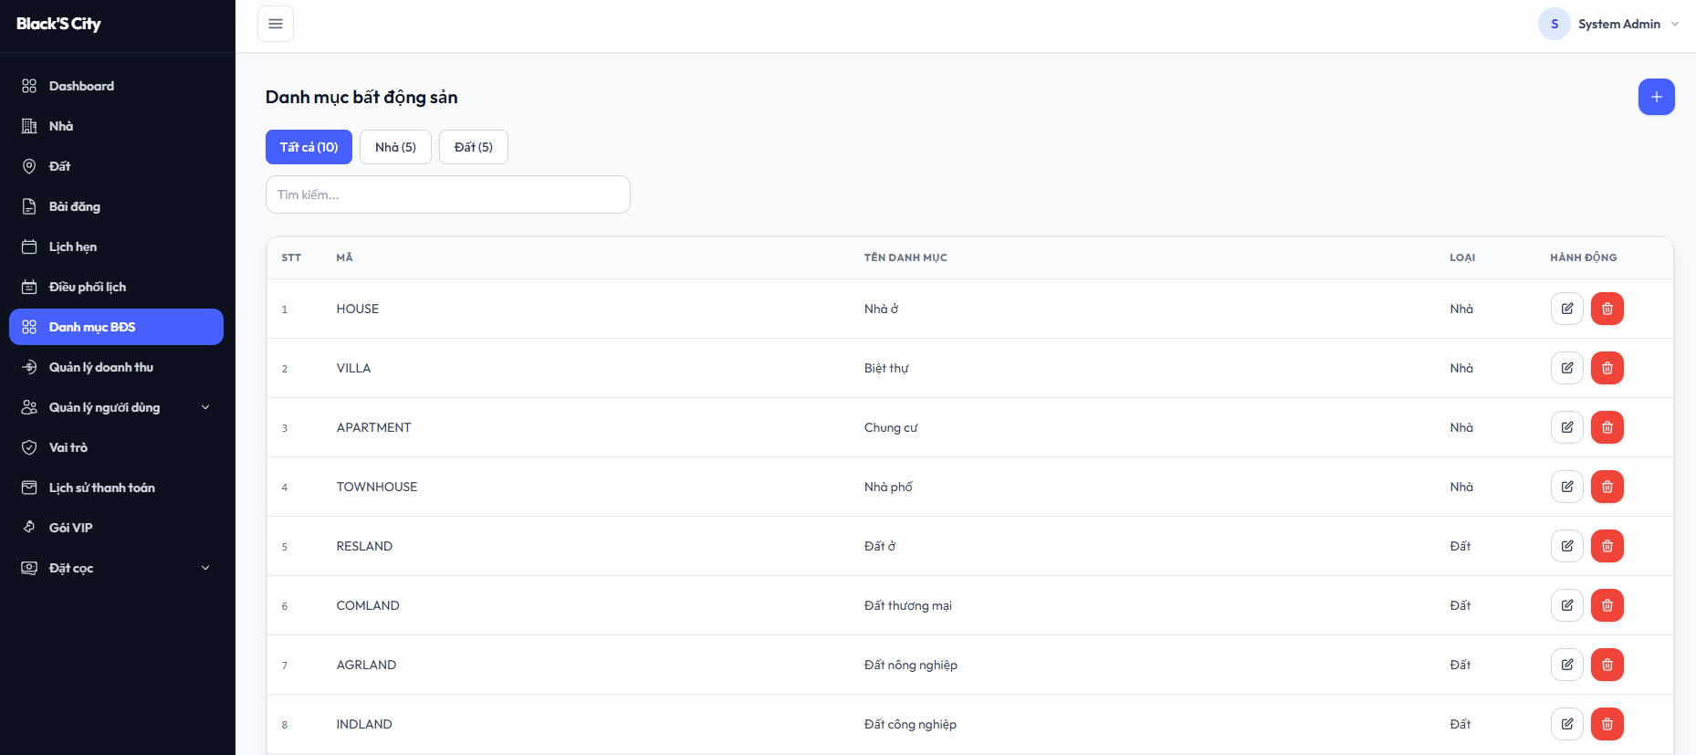

Test Case ID | Mô tả | Hành động | Điều kiện tiên quyết | Kết quả mong đợi | Kết quả thực tế | Kết quả |  |  | Chú thích | Kết quả |  |  | Chú thích
 |  |  |  |  |  | Vòng 1 |  |  |  | Vòng 2
 |  |  |  |  |  | Trạng thái | Ngày kiểm tra | Người kiểm tra |  | Trạng thái | Ngày kiểm tra | Người kiểm tra
GUI_SHOW Quản lý danh mục bất động sản
GUI-QLDM01 | Xác minh giao diện người dùng hiển thị phù hợp với thiết kế | Truy cập trang quản lý danh mục bất động sản | Đã đăng nhập với tài khoản admin/nhân viên | Kiểm tra xem giao diện người dùng hiển thị có phù hợp với thiết kế không | phù hợp với thiết kế | Passed | 2026-04-10 | Cường |  | Passed | 2026-04-14 | Cường
GUI-QLDM02 | Kiểm tra hiển thị bảng danh mục bất động sản | Truy cập trang quản lý danh mục bất động sản | Đã có dữ liệu | Hiển thị đầy đủ các cột: STT, Mã, Tên danh mục, Loại, Hành động. | Đúng như mong đợi | Passed | 2026-04-10 | Cường |  | Passed | 2026-04-14 | Cường
GUI-QLDM03 | Xác minh hiển thị các nút hành động | Truy cập trang quản lý danh mục bất động sản | Có danh mục trong danh sách. | Hiển thị đúng các icon: Cập nhật (bút), Xóa (thùng rác). | Đúng như mong đợi | Passed | 2026-04-10 | Cường |  | Passed | 2026-04-14 | Cường
GUI-QLDM04 | Kiểm tra hiển thị các tab lọc | Truy cập trang quản lý danh mục bất động sản | Đã đăng nhập với tài khoản admin/nhân viên | Hiển thị đúng các tab: "Tất cả", "Nhà", "Đất" | Đúng như mong đợi | Passed | 2026-04-10 | Cường |  | Passed | 2026-04-14 | Cường
GUI-QLDM05 | Hiển thị nút “+” (thêm mới) | Truy cập trang quản lý danh mục bất động sản | Đã đăng nhập với tài khoản admin/nhân viên | Nút "+" hiển thị rõ ràng | Đúng như mong đợi | Passed | 2026-04-10 | Cường |  | Passed | 2026-04-14 | Cường
GUI-QLDM06 | Xác minh hiển thị ô tìm kiếm | Truy cập trang quản lý danh mục bất động sản | Đã đăng nhập với tài khoản admin/nhân viên | Hiển thị ô tìm kiếm | Đúng như mong đợi | Passed | 2026-04-10 | Cường |  | Passed | 2026-04-14 | Cường
FUNCTION_SHOW Quản lý danh mục bất động sản
FUNC-QLDM01 | Xác minh thêm mới thành công danh mục với đầy đủ thông tin | 1. Chọn nút "+" 2. Nhập các thông tin 3. Bấm "Tạo mới" | Form thêm mới đang mở | Hiển thị thông báo "Thêm mới thành công" và lưu vào danh sách | Đúng như mong đợi | Passed | 2026-04-10 | Cường |  | Passed | 2026-04-14 | Cường
FUNC-QLDM02 | Xóa danh mục | 1. Chọn icon "thùng rác" danh mục muốn xóa 2. Bấm "Xóa" | Có danh mục trong danh sách. | Hiển thị thông báo "xóa thành công" và xóa khỏi danh sách | Đúng như mong đợi | Passed | 2026-04-10 | Cường |  | Passed | 2026-04-14 | Cường
FUNC-QLDM03 | Cập nhật danh mục | 1. Chọn icon "cây bút" danh mục muốn cập nhật 2. Nhập thông tin cần cập nhật 3. Bấm "Cập nhật" | Có danh mục trong danh sách. | Hiển thị thông báo "Cập nhật thành công" và lưu vào danh sách | Đúng như mong đợi | Passed | 2026-04-10 | Cường |  | Passed | 2026-04-14 | Cường
FUNC-QLDM04 | Xác minh lọc theo tab "Tất cả", "Nhà", "Đất" | 1. Chọn các tab "Tất cả", "Nhà", "Đất" | Có danh mục trong danh sách. | Hiển thị các danh mục theo tab đã chọn | Đúng như mong đợi | Passed | 2026-04-10 | Cường |  | Passed | 2026-04-14 | Cường
FUNC-QLDM05 | Xác minh tìm kiếm theo nhập liệu | 1. Nhập thông tin muốn tìm kiếm | Đã đăng nhập với tài khoản admin/nhân viên | Hiển thị các danh mục theo tìm kiếm | Đúng như mong đợi | Passed | 2026-04-10 | Cường |  | Passed | 2026-04-14 | Cường

Chatbot
Project Name | THIẾT KẾ VÀ PHÁT TRIỂN HỆ THỐNG KINH DOANH BẤT ĐỘNG SẢN TÍCH HỢP CHATBOT VÀ HỆ THỐNG GỢI Ý THÔNG MINH
Module Code | Chatbot
 | Hoàn thành | Lỗi | Chưa kiểm tra | Bị chặn | Tổng lần kiểm tra
Round 1 | 17 | 1 | 0 | 0 | 18
Round 2 | 18 | 0 | 0 | 0 | 18
 | 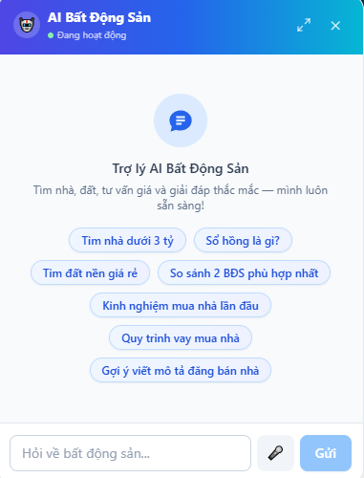
Test Case ID | Mô tả | Hành động | Điều kiện tiên quyết | Kết quả mong đợi | Kết quả thực tế | Kết quả |  |  | Chú thích | Kết quả
 |  |  |  |  |  | Vòng 1 |  |  |  | Vòng 2
 |  |  |  |  |  | Trạng thái | Ngày kiểm tra | Người kiểm tra |  | Trạng thái | Ngày kiểm tra | Người kiểm tra
GUI_SHOW Chatbot
GUI-CB01 | Hiển thị nút mở chatbot nổi | Truy cập website | Chatbot đang đóng | Hiển thị button nổi hình tròn ở góc màn hình để mở chatbot | Button hiển thị đúng | Passed | 2026-04-10 | Cường |  | Passed | 2026-04-14 | Cường
GUI-CB02 | Hiển thị tiêu đề chatbot | Mở chatbot AI | Người dùng truy cập website | Hiển thị tiêu đề “AI Bất Động Sản”, trạng thái hoạt động màu xanh và icon chatbot | Hiển thị đúng giao diện | Passed | 2026-04-10 | Cường |  | Passed | 2026-04-14 | Cường
GUI-CB03 | Hiển thị nút thu nhỏ chatbot | Mở chatbot AI | Chatbot đang hoạt động | Hiển thị icon thu nhỏ ở góc phải header chatbot | Icon hiển thị đúng | Passed | 2026-04-10 | Cường |  | Passed | 2026-04-14 | Cường
GUI-CB04 | Hiển thị nút đóng chatbot | Mở chatbot AI | Chatbot đang hoạt động | Hiển thị nút đóng chatbot ký hiệu “X” | Hiển thị đúng | Passed | 2026-04-10 | Cường |  | Passed | 2026-04-14 | Cường
GUI-CB05 | Hiển thị nội dung giới thiệu chatbot | Mở chatbot AI | Không | Hiển thị tiêu đề “Trợ lý AI Bất Động Sản” và đoạn mô tả chức năng chatbot | Nội dung hiển thị đúng | Passed | 2026-04-10 | Cường |  | Passed | 2026-04-14 | Cường
GUI-CB06 | Hiển thị danh sách câu hỏi gợi ý | Mở chatbot AI | Không | Hiển thị các button gợi ý như “Tìm nhà dưới 3 tỷ”, “Sổ hồng là gì?”, “Quy trình vay mua nhà” | Các button hiển thị đúng | Passed | 2026-04-10 | Cường |  | Passed | 2026-04-14 | Cường
GUI-CB07 | Hiển thị ô nhập tin nhắn | Mở chatbot AI | Không | Hiển thị ô nhập với placeholder “Hỏi về bất động sản...” | Ô nhập hiển thị đúng | Passed | 2026-04-10 | Cường |  | Passed | 2026-04-14 | Cường
GUI-CB08 | Hiển thị nút nhập giọng nói | Mở chatbot AI | Trình duyệt hỗ trợ microphone | Hiển thị icon microphone bên cạnh ô nhập | Icon hiển thị đúng | Passed | 2026-04-10 | Cường |  | Passed | 2026-04-14 | Cường
GUI-CB09 | Hiển thị nút “Gửi” | Mở chatbot AI | Không | Hiển thị nút “Gửi” màu xanh bên cạnh ô nhập | Nút hiển thị đúng | Passed | 2026-04-10 | Cường |  | Passed | 2026-04-14 | Cường
FUNC_SHOW Chatbot
FUNC-CB01 | Gửi câu hỏi bằng text | Nhập nội dung và nhấn “Gửi” | Chatbot hoạt động | Chatbot trả về câu trả lời phù hợp nội dung câu hỏi | Chatbot phản hồi đúng | Passed | 2026-04-10 | Anh |  | Passed | 2026-04-14 | Anh
FUNC-CB02 | Gửi câu hỏi bằng phím Enter | Nhập nội dung và nhấn Enter | Chatbot hoạt động | Tin nhắn được gửi mà không cần nhấn nút “Gửi” | Tin nhắn gửi thành công | Passed | 2026-04-10 | Anh |  | Passed | 2026-04-14 | Anh
FUNC-CB03 | Chọn câu hỏi gợi ý | Nhấn vào button gợi ý | Chatbot hoạt động | Nội dung gợi ý được tự động gửi vào khung chat và chatbot phản hồi | Hoạt động đúng | Passed | 2026-04-10 | Anh |  | Passed | 2026-04-14 | Anh
FUNC-CB04 | Phóng to chatbot | Nhấn icon phóng to | Chatbot đang mở | Cửa sổ chatbot được mở rộng ra hơn | Phóng to thành công | Passed | 2026-04-10 | Anh |  | Passed | 2026-04-14 | Anh
FUNC-CB05 | Đóng chatbot | Nhấn nút “X” | Chatbot đang mở | Cửa sổ chatbot đóng hoàn toàn | Đóng thành công | Passed | 2026-04-10 | Anh |  | Passed | 2026-04-14 | Anh
FUNC-CB06 | Không nhập nội dung trước khi gửi | Để trống ô nhập tin nhắn và nhấn nút “Gửi” | Chatbot đang hoạt động | Hiển thị lỗi "cập nhập chưa thành công" | Không có gì bị thay đổi | Failed | 2026-04-10 | Thiện | Thiếu validate disable button gửi | Passed | 2026-04-14 | Thiện
FUNC-CB07 | Nhập nội dung vượt giới hạn ký tự | Nhập nội dung vượt quá số ký tự cho phép | Chatbot đang hoạt động | Hệ thống không cho phép nhập thêm ký tự khi đạt giới hạn tối đa | Hoạt động đúng | Passed | 2026-04-10 | Thiện |  | Passed | 2026-04-14 | Thiện
FUNC-CB08 | Sử dụng microphone khi chưa cấp quyền | Nhấn icon microphone và từ chối quyền truy cập microphone | Trình duyệt hỗ trợ microphone | Hệ thống hiển thị thông báo yêu cầu cấp quyền microphone và không bật ghi âm | Hệ thống hiển thị cảnh báo cấp quyền microphone đúng | Passed | 2026-04-10 | Thiện |  | Passed | 2026-04-14 | Thiện
FUNC-CB09 | Giữ lịch sử đoạn chat sau khi phóng to chatbot | Gửi tin nhắn -> thu nhỏ chatbot -> phóng to lại chatbot khi chưa reload trang | Đã có hội thoại trước đó | Nội dung hội thoại trước đó vẫn được giữ nguyên sau khi phóng to lại chatbot | Lịch sử chat vẫn được giữ đúng sau khi phóng to lại chatbot | Passed | 2026-04-10 | Thiện |  | Passed | 2026-04-14 | Thiện

Định giá bất động sản
Project Name | THIẾT KẾ VÀ PHÁT TRIỂN HỆ THỐNG KINH DOANH BẤT ĐỘNG SẢN TÍCH HỢP CHATBOT VÀ HỆ THỐNG GỢI Ý THÔNG MINH
Module Code | Định giá bất động sản
 | Hoàn tHành | Lỗi | Chưa kiểm tra | Bị chăn | Tổng số trường hợp thử nghiệm
Round 1 | 18 | 1 | 0 | 0 | 19
Round 2 | 19 | 0 | 0 | 0 | 19
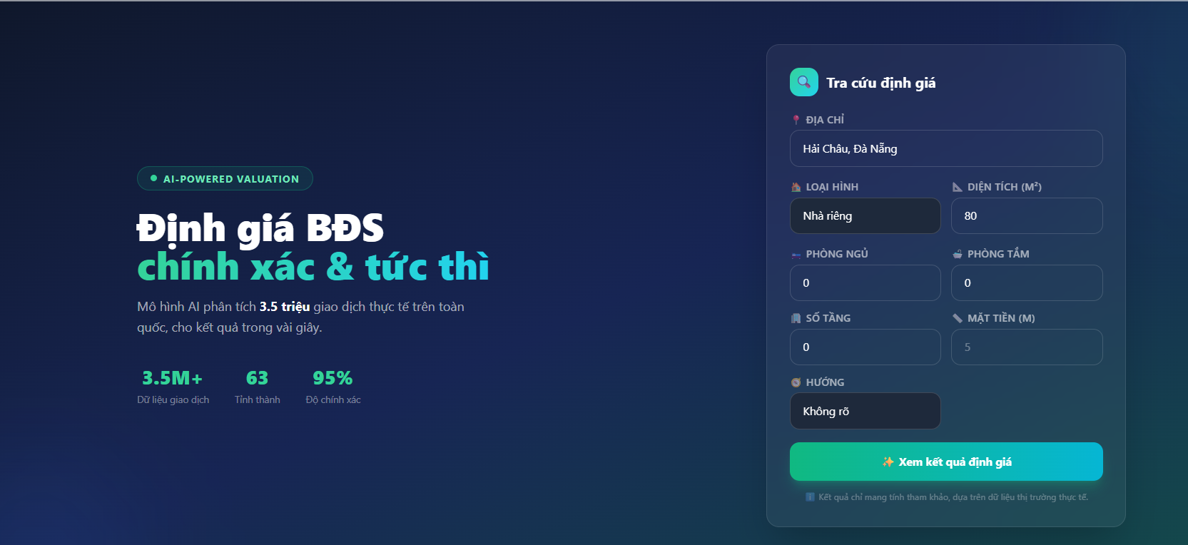 |  |  |  | 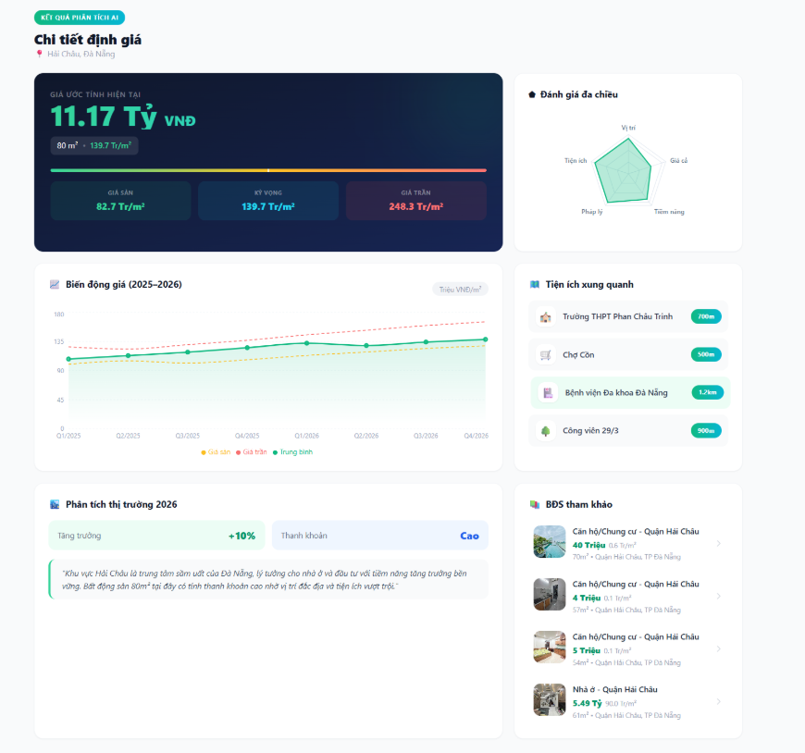
Test Case ID | Mô tả | Quy trình | Điều kiện tiên quyết | Kết quả mong đợi | Kết quả thực tế | Vòng 1 |  |  | Chú thích | Vòng 2
 |  |  |  |  |  | Trạng thái | Ngày kiểm tra | Người kiểm tra |  | Trạng thái | Ngày kiểm tra | Người kiểm tra
GUI_SHOW Định giá bất động sản
GUI-DG01 | Hiển thị banner định giá bất động sản | Truy cập trang định giá | Không | Hiển thị banner “Định giá BĐS chính xác & tức thì”, mô tả và thống kê bên dưới | Banner hiển thị đúng giao diện | Passed | 2026-04-10 | Nguyên |  | Passed | 2026-04-14 | Nguyên
GUI-DG02 | Hiển thị form tra cứu định giá | Truy cập trang định giá | Người dùng đã đăng nhập và có tài khoản VIP | Hiển thị đầy đủ các trường nhập thông tin định giá | Form hiển thị đầy đủ trường nhập | Passed | 2026-04-10 | Nguyên |  | Passed | 2026-04-14 | Nguyên
GUI-DG03 | Hiển thị dropdown loại hình bất động sản | Click dropdown loại hình | Người dùng đã đăng nhập và có tài khoản VIP | Hiển thị các lựa chọn: NAnh riêng, Căn hộ Chung cư, Đất nền, NAnh mặt phố | Dropdown hiển thị đúng | Passed | 2026-04-10 | Nguyên |  | Passed | 2026-04-14 | Nguyên
GUI-DG04 | Hiển thị nút “Xem kết quả định giá” | Truy cập trang định giá | Nút màu xanh hiển thị rõ ràng và có thể click | Nút hiển thị đúng | Ô diện tích hiển thị đúng | Passed | 2026-04-10 | Nguyên |  | Passed | 2026-04-14 | Nguyên
GUI-DG05 | Hiển thị card giá trị định giá | Thực hiện định giá tAnhnh công | Đã có kết quả định giá | Hiển thị giá trị bất động sản ước tính hiện tại và các card "Giá sàn", "Kỳ vọng", "Giá trần", đơn vị VNĐ và giá/m² | Card hiển thị đúng dữ liệu | Passed | 2026-04-10 | Nguyên |  | Passed | 2026-04-14 | Nguyên
GUI-DG06 | Hiển thị biểu đồ đánh giá đa chiều | Xem kết quả định giá | Có dữ liệu kết quả định giá | Hiển thị biểu đồ radar gồm vị trí, tiện ích, pháp lý, tiềm năng và giá cả | Biểu đồ hiển thị đúng | Passed | 2026-04-10 | Nguyên |  | Passed | 2026-04-14 | Nguyên
GUI-DG07 | Hiển thị biểu đồ biến động giá | Xem kết quả định giá | Có dữ liệu lịch sử giá | Hiển thị biểu đồ đường biến động giá theo thời gian | Biểu đồ hiển thị đúng dữ liệu | Passed | 2026-04-10 | Nguyên |  | Passed | 2026-04-14 | Nguyên
GUI-DG08 | Hiển thị danh sách tiện ích xung quanh | Truy cập trang định giá | Có dữ liệu vị trí bất động sản | Hiển thị danh sách trường học, chợ, bệnh viện, công viên và khoảng cách tương ứng | Dữ liệu hiển thị đúng | Passed | 2026-04-10 | Nguyên |  | Passed | 2026-04-14 | Nguyên
GUI-DG09 | Hiển thị phân tích thị trường | Xem kết quả định giá | Có dữ liệu phân tích thị trường | Hiển thị mức tăng trưởng, thanh khoản và nhận xét thị trường | Phân tích hiển thị đúng | Passed | 2026-04-10 | Nguyên |  | Passed | 2026-04-14 | Nguyên
GUI-DG10 | Hiển thị danh sách BĐS tham khảo | Xem kết quả định giá | Có dữ liệu bất động sản tương tự | Hiển thị danh sách bất động sản tương tự gồm hình ảnh, giá bán và địa chỉ | Danh sách hiển thị đúng | Passed | 2026-04-10 | Nguyên |  | Passed | 2026-04-14 | Nguyên
FUNCTION_SHOW Định giá bất động sản
FUNC-DG01 | Thực hiện định giá bất động sản | Nhập đầy đủ thông tin và nhấn “Xem kết quả định giá” | Người dùng đã đăng nhập và có tài khoản VIP | Hệ thống trả về kết quả định giá và phân tích liên quan | Trả về kết quả đúng | Passed | 2026-04-10 | Minh |  | Passed | 2026-04-14 | Minh
FUNC-DG02 | Lọc kết quả theo loại hình BĐS | Chọn loại hình rồi định giá | Đã nhập dữ liệu định giá | Hệ thống trả về kết quả đúng với loại hình đã chọn | Kết quả hiển thị đúng | Passed | 2026-04-10 | Minh |  | Passed | 2026-04-14 | Minh
FUNC-DG03 | Nhập thông tin chi tiết bất động sản | Nhập diện tích, số phòng ngủ, số phòng tắm và số tầng vào form định giá | Người dùng đã mở form định giá | Hệ thống nhận đúng các giá trị được nhập và hiển thị đúng dữ liệu trên form | Dữ liệu được nhập và hiển thị chính xác | Passed | 2026-04-10 | Minh |  | Passed | 2026-04-14 | Minh
FUNC-DG04 | Chọn hướng bất động sản | Chọn hướng trong dropdown | Người dùng đã mở form định giá | Hệ thống lưu đúng hướng bất động sản được chọn để phục vụ quá trình định giá | Hệ thống nhận đúng hướng đã chọn | Passed | 2026-04-10 | Minh |  | Passed | 2026-04-14 | Minh
FUNC-DG05 | Trường hợp không có kết quả tìm kiếm | Nhập chuỗi không tồn tại → Nhấn "Tìm" | Không có nhân viên phù hợp | Hiển thị bảng rỗng hoặc thông báo "Không tìm thấy kết quả" | Hiển thị bảng rỗng hoặc thông báo "Không tìm thấy kết quả" | Passed | 2026-04-10 | Minh |  | Passed | 2026-04-14 | Minh
FUNC-DG06 | Chuyển đến chi tiết bất động sản tham khảo | Nhấn vào một bất động sản trong danh sách tham khảo | Đã có danh sách BĐS tham khảo | Hệ thống chuyển đến trang chi tiết của bất động sản được chọn | Chuyển đúng trang chi tiết bất động sản | Passed | 2026-04-10 | Minh |  | Passed | 2026-04-14 | Minh
FUNC-DG07 | Không nhập địa chỉ khi định giá | Để trống địa chỉ rồi nhấn “Xem kết quả định giá” | Người dùng đã mở form định giá | Hệ thống hiển thị lỗi “Vui lòng nhập đầy đủ thông tin” và không thực hiện định giá | Không hiển thị thông báo lỗi | Failed | 2026-04-10 | Minh | Thiếu validate địa chỉ | Passed | 2026-04-14 | Minh
FUNC-DG08 | Chỉ cho phép nhập số vào ô diện tích | Nhập chữ hoặc ký tự đặc biệt vào ô diện tích | Người dùng đã mở form định giá | Hệ thống tự động chặn ký tự không hợp lệ và chỉ cho nhập số | Chỉ nhập được số đúng yêu cầu | Passed | 2026-04-10 | Minh |  | Passed | 2026-04-14 | Minh
FUNC-DG09 | Giữ dữ liệu form sau khi xem kết quả | Nhập thông tin -> định giá -> xem kết quả | Đã thực hiện định giá thành công | Các dữ liệu đã nhập vẫn được giữ nguyên trên form | Dữ liệu được giữ đúng | Passed | 2026-04-10 | Minh |  | Passed | 2026-04-14 | Minh

